封面1
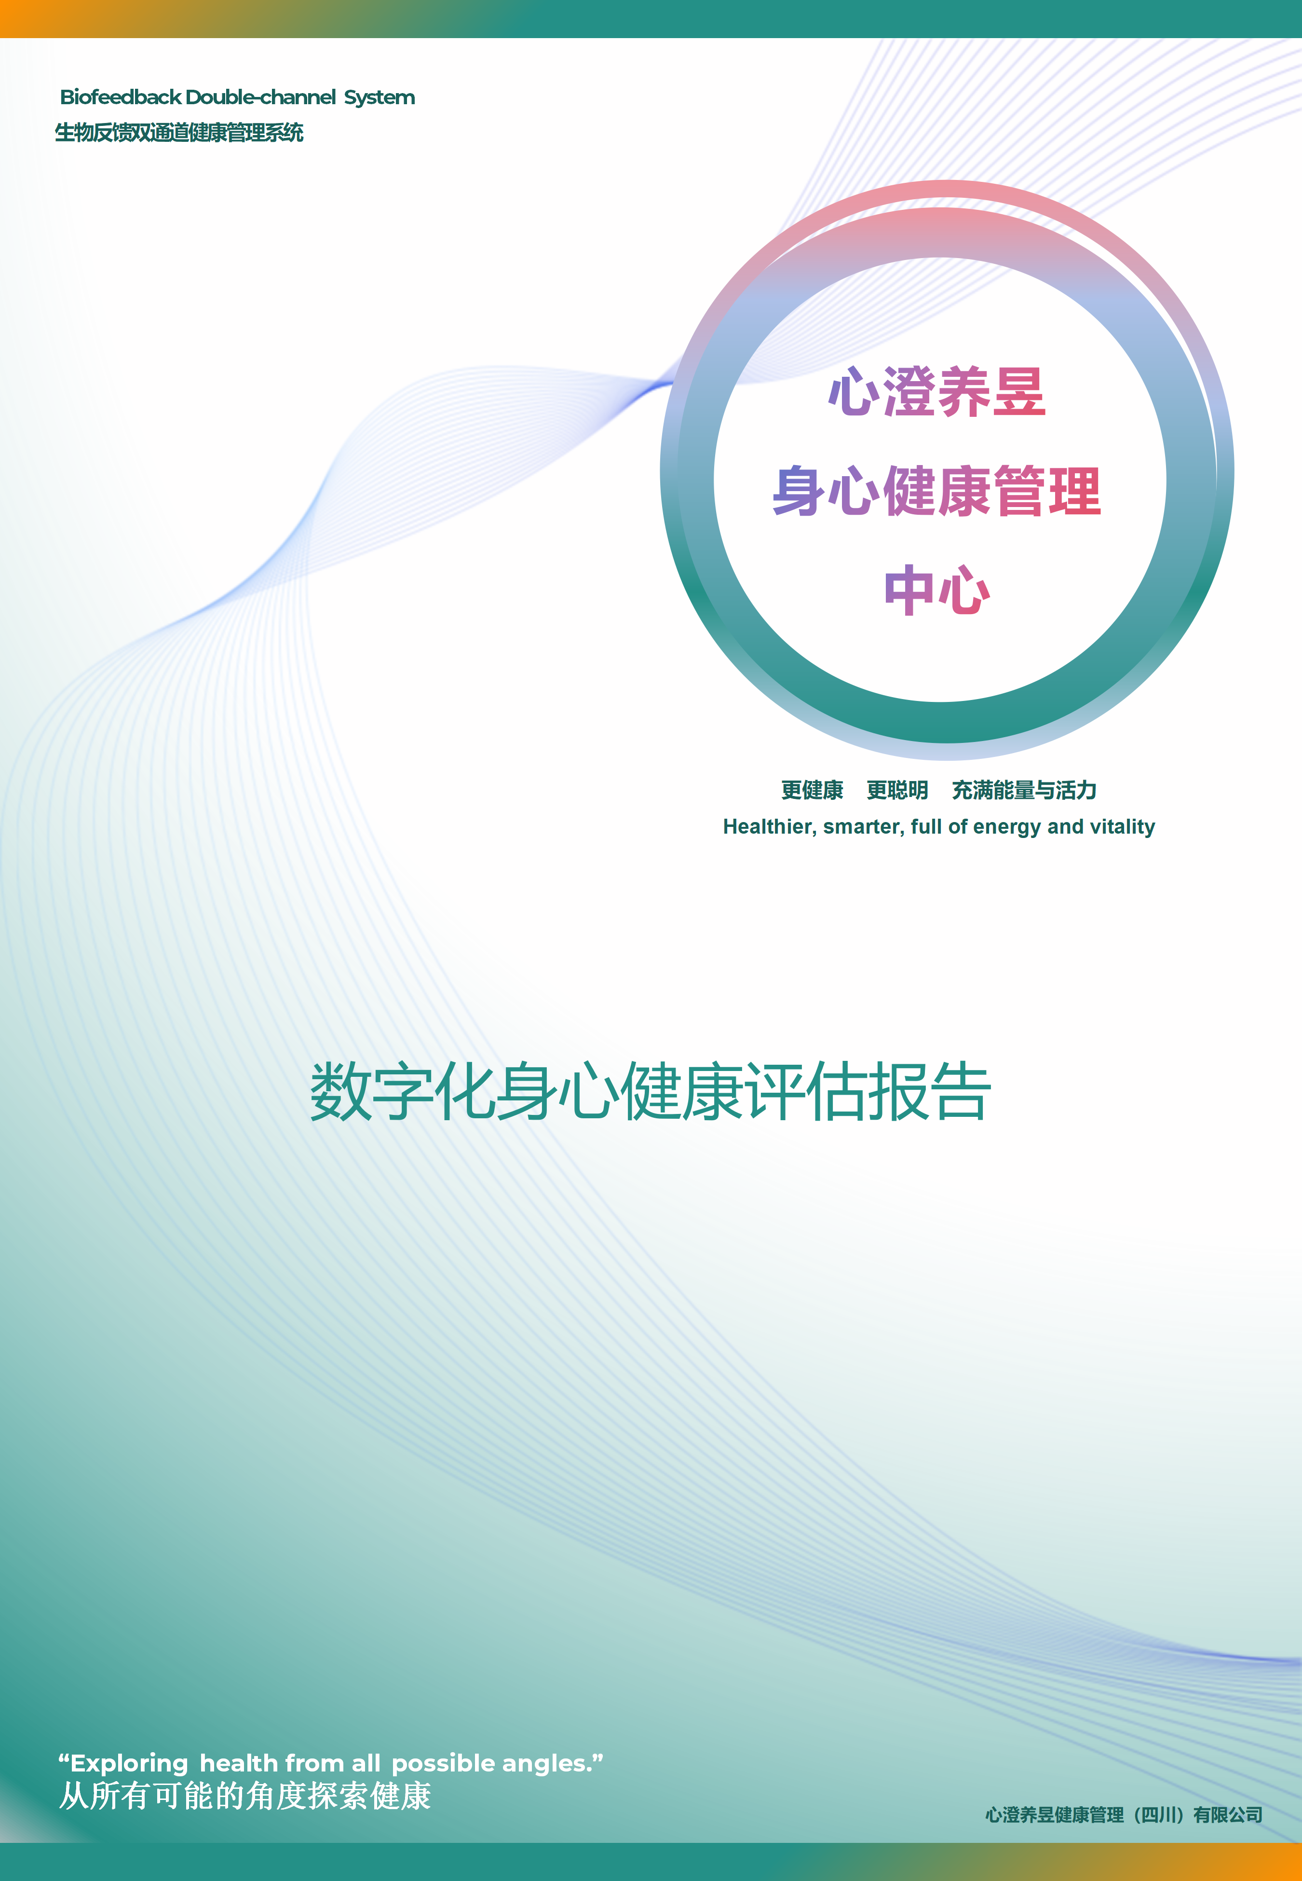

姓名：
性别：
评估日期：

封面2
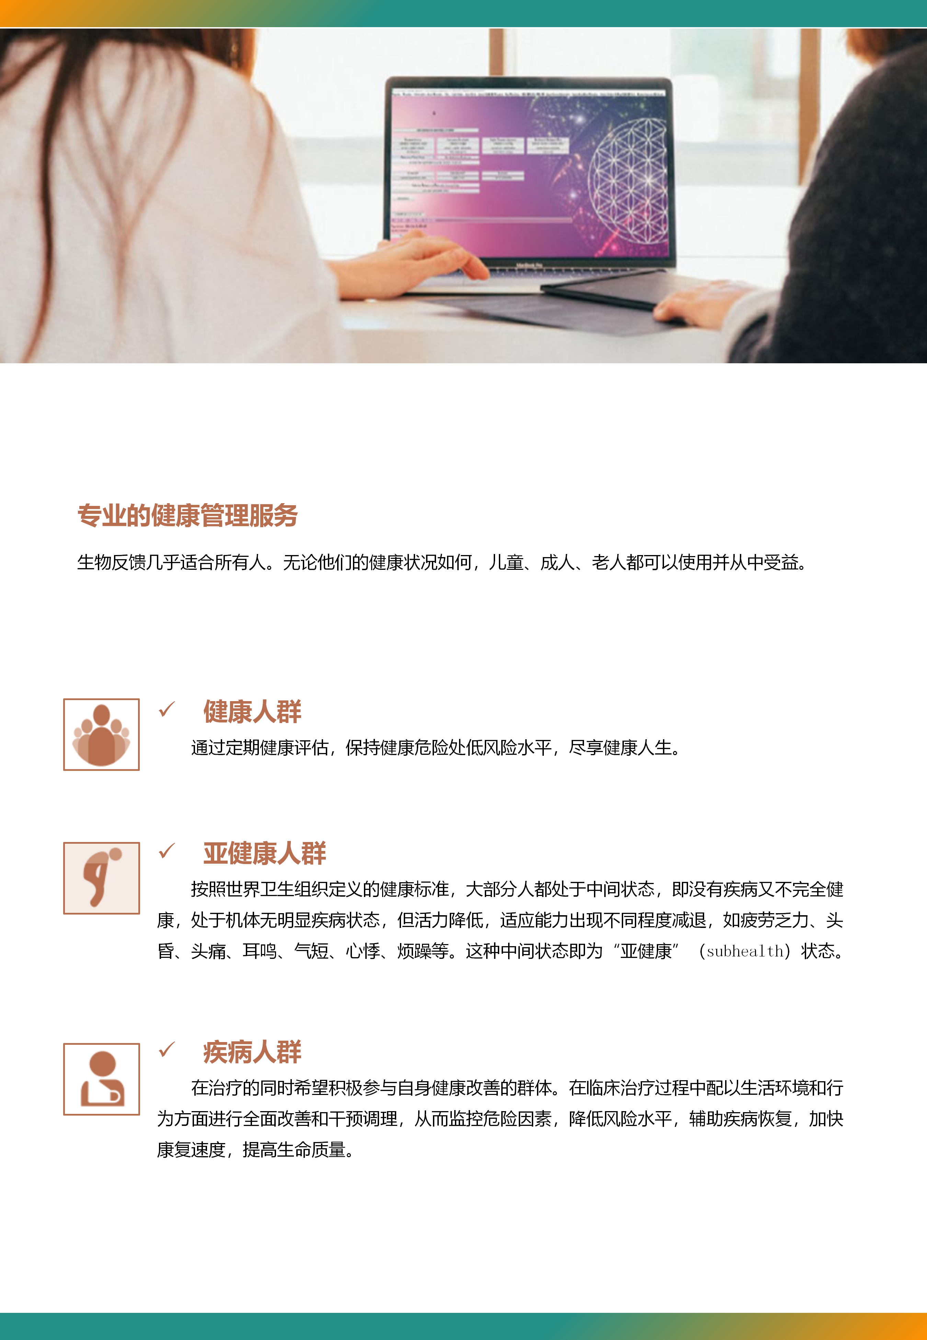

健康管理方案
OMNIS身心综合健康管理方案
OMNIS Comprehensive Mind-Body Health Management Plan

（一）OMNIS/QUEX 身心压力专项调理方案
 | 通过Biofeedback进行调理训练 | 8次 | （2次/周）
✅ | 消化系统、综合代谢调理 |  |  | ✅ | 放松调理(释放隐藏情绪)
 | 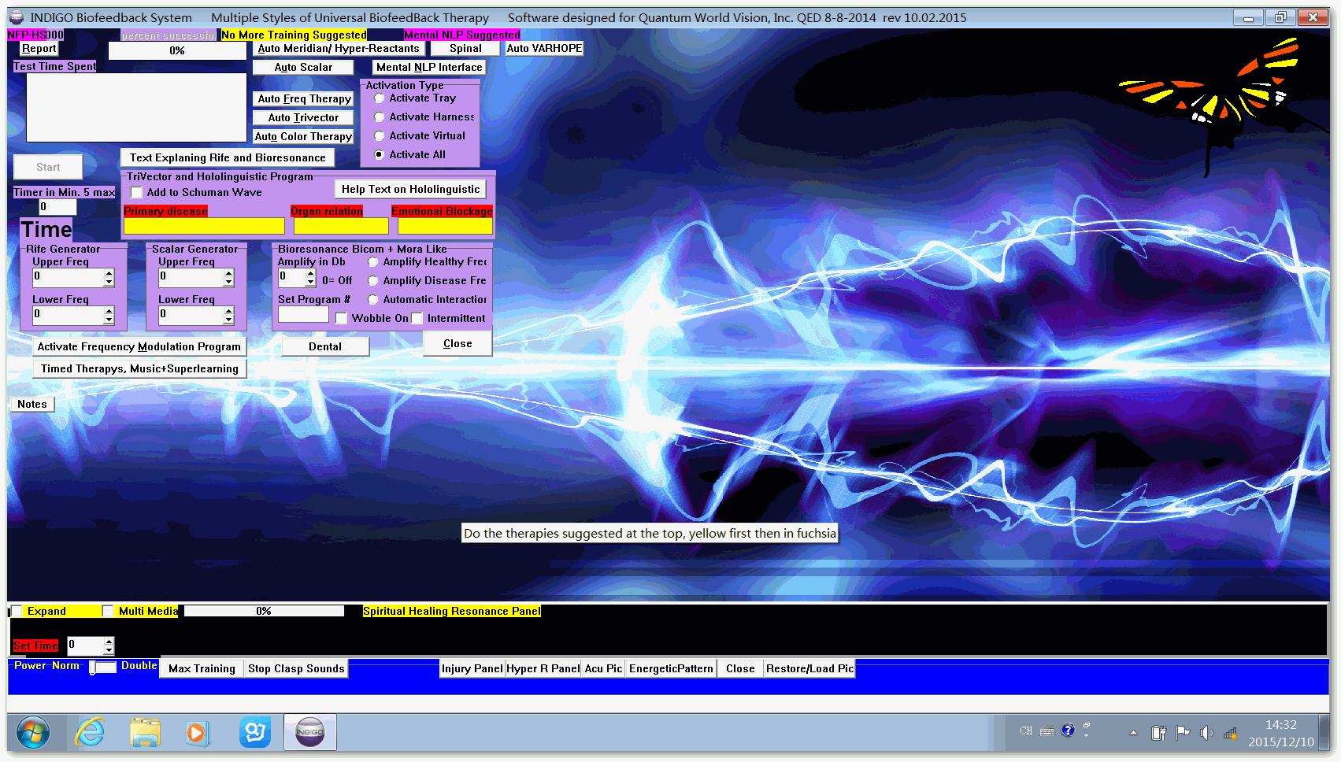 |  |  |  | 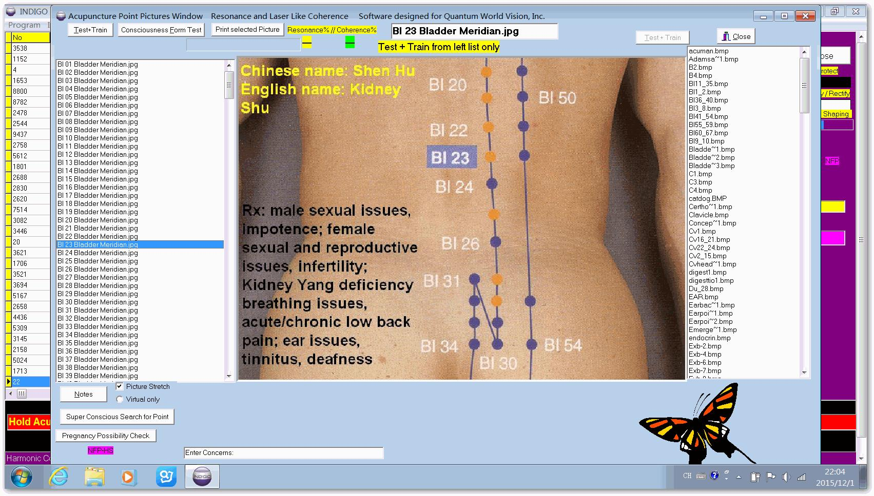
✅ | 消化酶、营养吸收促进调理 |  |  | ✅ | 消化酶、营养吸收促进调理
 | 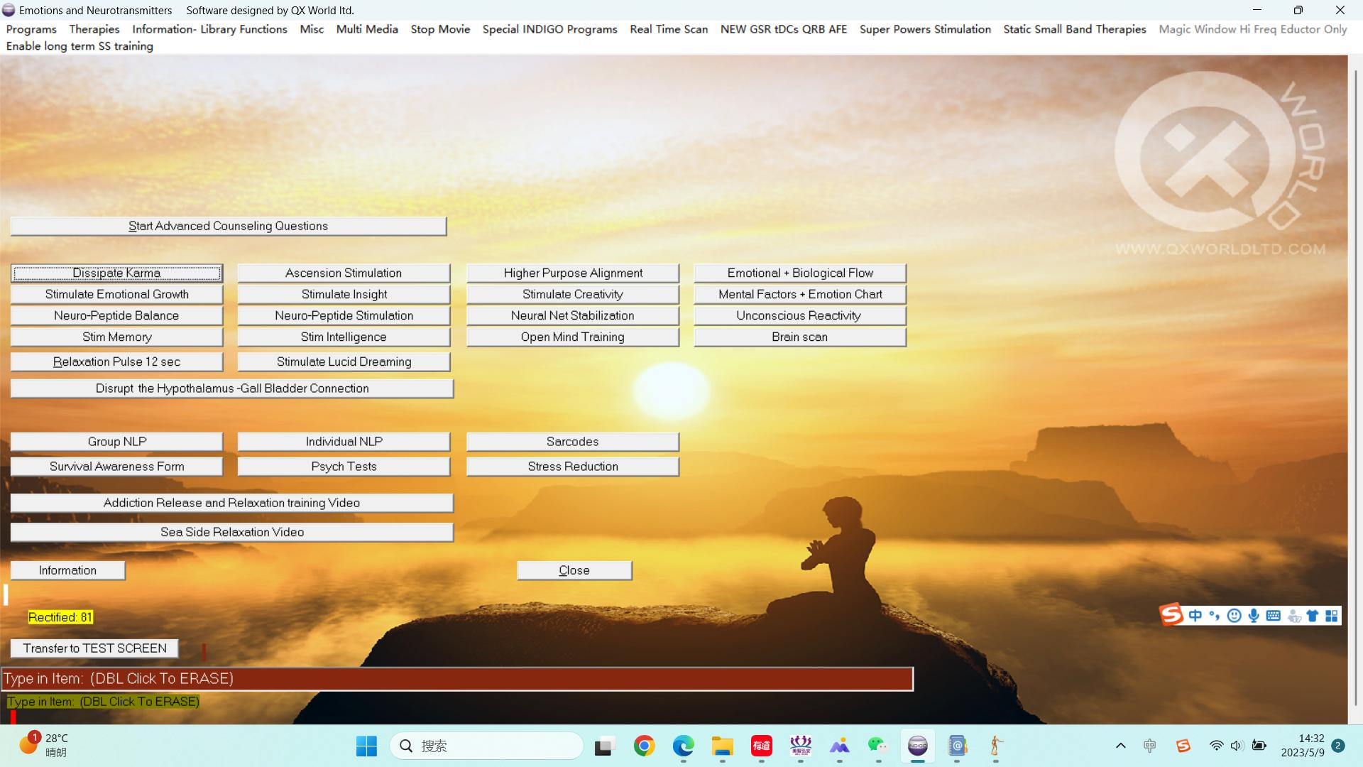
✅ | 消化系统、综合代谢调理 |  |  | ✅ | 消化系统、综合代谢调理

✅ | 消化系统、综合代谢调理 |  |  | ✅ | 消化系统、综合代谢调理

（二）压力管理与心理调适方案
✅ | 情绪心理压力深度咨询 | 4次 | （1次/2周）
 | 国家二级心理咨询师1V1咨询，每次50-60分钟，提升情绪认知水平。
✅ | 居家压力管理（可每日进行）：
 | 学习应对和管理压力的技巧，如深呼吸、冥想、放松技巧或寻求支持和建议。 保持积极的心态，避免长期处于紧张、焦虑或抑郁状态。
（三）营养与饮食建议
✅ | 膳食营养补充剂建议
 | 益生菌 |  |  | GABA氨基丁酸
 | 深海鱼油 |  |  | 甘氨酸镁剂
 | 卵磷脂 |  |  | B族维生素
 | 综合消化酶 |  |  | 多种矿物质
✅ | 日常生活饮食建议
 | 食物多样化，确保摄入全面的营养。多吃新鲜蔬果、大豆和坚果，它们富含维生素、矿物质和膳食纤维。适量摄入魚、禽、蛋和瘦肉，提供优质蛋白质、维生素和矿物质。控制盐、油、糖的摄入量。饮最少8杯清水，不能等到口渴时才喝水。限制酒精摄入，避免过量饮酒对身体和心理健康造成损害。
 | 尽量减少猪肉、乳制品、咖啡因等物质的摄入，避免毒素堆积。
 | 尽量避免不耐受⻝物：不耐受食物请参考相应数据报告。
（四）生活方式建议
✅ | 规律运动
 | 找到适合自己的运动方式，适量增加力量训练，以增强肌肉和骨骼。 运动有助于增强心肺功能、控制体重、促进新陈代谢，有助于心理健康。
✅ | 充足睡眠
 | 确保有规律的作息时间和一个舒适的睡眠环境。确保6至8小时睡眠。 充足的睡眠有助于减缓衰老、预防内分泌紊乱和失眠，对身心健康都有益处。

1.基本体质
身体基本体质评估报告
数据总结
本类别共检测 15 个项目。
分析建议:
本页项目反应值有对应的解释，请参考项目的数值说明。

检测项目 | 反应值 | 数值说明 | 身体反应与症状 | 小于50 | 大于100 | 正常值
电压（体力）指数 | 81 | 100到80：正常 80到50：偏弱 50以下：慢性压力 | 指数低于80时，身体感觉疲劳、倦怠、乏力 | 0 | 81 | 81 | Volt
电流强度（脑力）指数 | 48 | 100到80：正常 80到50：偏弱 50以下：慢性压力 | 指数低于80时，反应脑部功能偏弱，思虑较多，记忆力下降，睡眠质量差。 | 48 | 48 | 0 | Amper
电阻（免疫力）指数 | 66 | 100到80：正常 80到50：偏弱 50以下：慢性压力 | 指数低于80时，表示身体免疫失衡，抵抗病毒、恶劣外在环境的能力偏弱。 | 0 | 66 | 0 | Resistance
水合指数 | 56 | 100到80：正常 80到50：偏弱 50以下：慢性压力 | 指数低于80时，表示身体细胞缺水，口渴及疲倦，皮肤干燥，易老化。 | 0 | 56 | 0 | Hydration
氧化指数 | 93 | 100到80：正常 80到50：偏弱 50以下：慢性压力 | 指数低于80时，表示血液携氧能力偏弱、缺乏运动、或贫血倾向等 | 0 | 93 | 93 | Oxidation
质子压力指数 | 71 | 65以上正常 | 与能量代谢相关。大脑的思考、身体的运动、生长、维持体温等所有生命活动，最终都依赖于由“质子压力”驱动的ATP生产。 |  |  |  | Proton pressure
电子压力指数 | 69 | 电子压力与质子压力差正常不大于10 | 能量转换，驱动ATP合成，细胞的能量来源 |  |  |  | Electron pressure
共振频率指数 （压力指数） | 24490 | 1000以下退行性风险 15000以上神经体系压力 | 指数大于15000时，表示神经过度活跃、压力、紧张、老化、过度情绪反应，或有身体疼痛。 低于1000时，表示身体疲劳，有退行性风险。 *注意：部分孩童、有高度精神意识、自闭症的人可能在更高的频率上振动，导致数值偏高，不要惊慌。 |  |  |  | Major resonant frequency of the client
细胞反应指数 | 5 | 6以上正常 3以下慢性压力 | 低于6时，细胞活力下降，与氧合、蛋白质消化、贫血、必需脂肪酸等营养摄入有关。 |  |  |  | Reactance speed index
电抗速率指数 | 6 | 15以下理想， 40以下正常， 100以上疾病。 | 电抗速率会受到许多日常因素的影响，如感染、全身性疲劳以及饮食中缺乏电解质等。 |  |  |  | Phase angle
相反应指数 | 560 | 900+理想，700+正常， 500到700偏弱， 500到300关注， 300以下严密关注。 | 相反应提示各系统、器官、神经的协同能力。300以下提示可能有重要问题。 |  |  |  | Phase response react
阻抗指数 | 1770 | 1600+理想，1200+正常， 1000到1200弱， 800到1000关注， 800以下特别关注。 | 800以下提示能量障碍阻止身体能量流通，提示可能有重要问题 |  |  |  | Impedance
反映反应速度 | 99 | 数值＜19：反应状态正常； 数值＞19：轻度反应迟钝； 数值达到 40：中度反应迟钝； 数值达到 100：重度反应迟钝 | 该数值越高，代表受测者当日身体反应灵敏度偏弱、反应迟缓 |  |  |  | Parts per seconds for reaction speed
体脂率 | 20% | 根据性别： 13%-22%正常 高于26%关注 低于10%特别关注 | 女性 男性 <15%：偏瘦 <12%：偏瘦 16%-22%：标准身材 13%-18%：标准身材 23%-28%：微胖 19%-25%：微胖 ＞29%：肥胖 ＞26%：肥胖 |  |  |  | Body fat
相角指数 | 7 | 8以上理想，6以上正常， 3以下慢性压力。 | 与人体细胞再生能力相关，是衡量细胞老化程度的指标。 低于 3 则表示健康状况差，有疾病风险。 |  |  |  | Cellular vitality index (6 + normal, below 3 chronic):
**报告说明：本报告用来评估目前身体健康的压力状态，不等同与医院和体检的检测结果，不用做诊断。

2.氨基酸
氨基酸平衡性评估报告
数据总结
本类别共 29 个项目。
高反应项目(≥100): | 3个 | 低反应项目(≤50): | 2个
分析建议:
反应值偏高可能表示相关系统存在压力或负担，建议关注。
反应值偏低可能表示相关营养素或功能不足，建议适当补充或调理。

反应值 | 说明
50至100之间 | 目前营养素在身体内为平衡状态
大于等于100 | 提示该营养素目前或近期是不平衡状态。
小于等于50 | 提示该营养素是长期不平衡状态。

检测项目 | 反应值 | 详解 | 食物来源 | 小于50 | 大于100 | 正常值
苯丙氨酸 | 60 | 疼痛控制，神经 | 鸡蛋、牛奶、瘦肉、鱼类、大豆、坚果、奶酪 | 0 | 0 | 60 | Phenylalanine (pain control,nerves)
丙氨酸 | 78 | 肾脏和神经 | 牛肉、鸡肉、鱼类、豆类、海藻、乳制品 | 0 | 0 | 78 | Alanine (kidney and nerves )
天冬酰胺 | 88 | 非必需氨基酸 | 芦笋、豆类、土豆、牛肉、鱼类、坚果 | 0 | 0 | 88 | Asparagine (non-essential amino acid)
半胱氨酸 | 93 | 肾脏利用 | 鸡蛋、肉类、鱼类、大蒜、洋葱、燕麦、小麦胚芽 | 0 | 0 | 93 | Cysteine (kidney utilization )
亮氨酸 | 49 | 情绪控制，情感 | 牛肉、鸡胸肉、鱼、鸡蛋、牛奶、大豆、坚果、乳清蛋白 | 49 | 0 | 0 | Leucine (mood control, emotions)
异亮氨酸 | 107 | 情绪控制，神经 | 瘦肉、鱼类、鸡蛋、奶制品、豆类、坚果、全谷物 | 0 | 107 | 0 | Isoleucine (emotional control, nerves)
丝氨酸 | 57 | 碳水化合物能量转化 | 大豆、花生、鸡蛋、肉类、鱼类、乳制品 | 0 | 0 | 57 | Serine (carbohydrate energy conversion)
色氨酸 | 72 | 血清素和放松 | 火鸡、鸡肉、牛奶、酸奶、香蕉、燕麦、坚果、豆制品 | 0 | 0 | 72 | Tryptophan (serotonin and relaxation)
组氨酸 | 76 | 抗炎、抗过敏 | 牛肉、猪肉、鸡肉、鱼、鸡蛋、大豆、豆类、坚果 | 0 | 0 | 76 | Histidine, (anti-inflammation, anti-allergy)
蛋氨酸 | 96 | 肝脏和供氧 | 鸡蛋、鱼类、瘦肉、芝麻、葵花籽、豆类、乳制品 | 0 | 0 | 96 | Methionine (liver and oxygenation)
赖氨酸 | 64 | 抗疱疹病变，神经 | 鱼肉、鸡肉、牛肉、鸡蛋、豆类、豆制品、乳制品 | 0 | 0 | 64 | Lysine (anti herpes lesion, nerves)
苏氨酸 | 83 | 激素和能量产生 | 瘦肉、鱼类、鸡蛋、奶制品、豆类、坚果、蘑菇 | 0 | 0 | 83 | Threonine (hormonal and energy production)
酪氨酸 | 97 | 甲状腺、垂体和肾上腺功能 | 鸡肉、火鸡、鱼类、奶制品、杏仁、花生、大豆 | 0 | 0 | 97 | Tyrosine (thyroid, pit and adrenal function)
缬氨酸 | 87 | 用于调节血细胞 | 肉类、鱼类、鸡蛋、奶制品、豆类、坚果、全谷物 | 0 | 0 | 87 | Valine (for regulation of blood cells)
谷氨酰胺 | 93 | 为大脑提供能量 | 牛肉、鸡肉、鱼类、鸡蛋、牛奶、豆制品、卷心菜 | 0 | 0 | 93 | Glutamine (supplies energy to brain)
脯氨酸 | 106 | 硫代谢紊乱 | 胶原蛋白丰富食物（猪蹄、鸡皮、鱼皮）、肉类、豆类 | 0 | 106 | 0 | Proline (sulphur disorders)
精氨酸 | 106 | 神经和皮肤 | 花生、核桃、杏仁、鸡肉、鱼肉、牛肉、大豆、海鲜 | 0 | 106 | 0 | Arginine (nerves and skin)
谷氨酰胺酸 | 53 | 为大脑提供能量 | 番茄、海带、蘑菇、鸡肉、鱼肉、豆类、奶酪 | 0 | 0 | 53 | Glutamin acid (supplies energy to brain)
天冬氨酸 | 72 | 营养甜味剂，神经破坏 | 肉类、鱼类、禽类、豆类、芦笋、海带、坚果 | 0 | 0 | 72 | Aspartic acid (nutrasweet, nerval destruction)
腺苷 | 104 | 循环、能量 | 动物肝脏、肉类、鱼类、海鲜、蘑菇、酵母 | 0 | 104 | 0 | Adenosine (circulation, energy)
尿嘧啶 | 47 | 用于ma功能 | 动物内脏、酵母、鱼类、豆类、全谷物 | 47 | 0 | 0 | Uracil (for rna function)
腺嘌呤 | 43 | 用于DNA复制功能 | 动物肝脏、瘦肉、鱼类、贝类、酵母、豆类 | 43 | 0 | 0 | Adenine (for dna rna function)
鸟嘌呤 | 53 | 用于DNA和RNA功能 | 动物内脏、海鲜、肉类、酵母、豆类 | 0 | 0 | 53 | Guanine (for dna rna function)
胞嘧啶 | 47 | 用于DNA和RNA功能 | 动物肝脏、酵母、鱼类、全谷物、豆类 | 47 | 0 | 0 | Cytosine (for dna rna function)
胸腺嘧啶 | 90 | 用于DNA复制功能 | 动物内脏、酵母、乳制品、鱼类、坚果 | 0 | 0 | 90 | Thymine (for dna rna function)
色氨酸 | 92 | 情绪控制、能量、愈合、睡眠 | 火鸡、鸡肉、牛奶、酸奶、香蕉、燕麦、坚果、豆制品 | 0 | 0 | 92 | Tryptophan (mood control, energy, healing, sleep)
牛磺酸 | 71 | 能量 | 深海鱼、贝类、牡蛎、章鱼、鱿鱼、动物内脏 | 0 | 0 | 71 | Taurine (energy)
瓜氨酸 | 77 | 思维 | 西瓜（尤其白瓤）、黄瓜、南瓜、坚果、肉类 | 0 | 0 | 77 | Citruline (thinking)
GABA | 78 | 思维控制 | 发芽糙米、绿茶、番茄、土豆、南瓜、发酵食品 | 0 | 0 | 78 | Gaba (thought control)
**报告说明：本报告用来评估目前身体健康的压力状态，不等同与医院和体检的检测结果，不用做诊断。

3.矿物质
矿物质平衡性评估报告-重金属
数据总结
本类别共 6 个项目。
高反应项目(≥100): | 3个 | 低反应项目(≤50): | 2个
分析建议:
反应值偏高可能表示相关系统存在压力或负担，建议关注。
反应值偏低可能表示相关营养素或功能不足，建议适当补充或调理。

反应值 | 说明
50至100之间 | 目前营养素在身体内为平衡状态
大于等于100 | 提示该营养素目前或近期是不平衡状态。
小于等于50 | 提示该营养素是长期不平衡状态。

检测项目 | 反应值 | 详解 | 食物来源 | 小于50 | 大于100 | 正常值
砷 | 112 | 能量、神经相关 | 砷：海鲜、虾蟹、海带、谷类 | 0 | 112 | 0 | Arsenic (energy,nerves)
锑 | 87 | 皮肤、排毒、肠道功能相关 | 锑：深海鱼、海带、肉类（微量） | 0 | 0 | 87 | Antimony (skin,detox,bowel function)
铝 | 78 | 神经、思维调节相关 | 铝：茶叶、海带、土豆、加工食品 | 0 | 0 | 78 | Aluminum (nerves, thought regulation)
镍 | 82 | 肝功能、心肌相关 | 镍：燕麦、坚果、豆类、巧克力 | 0 | 0 | 82 | Nickel (liver function, heart muscle)
金 | 57 | 排毒、思维调节相关 | 金：海产品、菌类（微量） | 0 | 0 | 57 | Gold (detox, thought regulation)
银 | 65 | 免疫力、能量、排毒相关 | 银：牛奶、鸡蛋、鱼类（微量） | 0 | 0 | 65 | Silver (immunity, energy, detox)
**报告说明：本报告用来评估目前身体健康的压力状态，不等同与医院和体检的检测结果，不用做诊断。
矿物质平衡性评估报告-其他
数据总结
本类别共检测 23 个项目。 高反应项目(≥100): 2 个 | 低反应项目(≤50): 4 个
分析建议: 有 2 个项目反应值偏高(≥100)，可能表示相关系统存在压力或负担，建议关注。有 4 个项目反应值偏低(≤50)，可能表示相关营养素或功能不足，建议适当补充或调理。

反应值 | 说明
50至100之间 | 该物质在身体内为平衡状态
大于等于100： | 该物质代谢近期有压力，需要立即关注，并调整生活方式，饮食结构。
小于等于50： | 该物质代谢长期有压力，需要密切关注，如果已有症状需要进一步做医学检验。

检测项目 | 反应值 | 详解 | 食物来源 | 小于50 | 大于100 | 正常值
钙 | 128 | 骨骼脆弱、神经、肾上腺相关 | 奶、豆制品、小鱼虾、深绿菜 | 0 | 128 | 0 | Calcium (weak bones,nerves,adrenals)
钾 | 115 | 疲劳、神经、能量、心脏相关 | 香蕉、土豆、菠菜、豆类 | 0 | 115 | 0 | Potassium (fatigue,nerves,energy,heart)
钠 | 73 | 抑郁、神经、疲劳、消化相关 | 盐、酱油、加工食品 | 0 | 0 | 73 | Sodium(depression,nerves,fatigue,digestion)
氯 | 98 | 酸碱平衡、胃酸紊乱、神经相关 | 食盐、咸菜、海带 | 0 | 0 | 98 | Chlorine (acid alk balance,stomach acid dis,nerves)
镁 | 118 | 肾上腺调节、氧供能相关 | 坚果、全谷、深绿菜、香蕉 | 0 | 118 | 0 | Magnesium (adrenal regulation, oxygen energy)
铁 | 125 | 贫血、疲劳、氧供相关 | 红肉、动物肝、血、黑木耳 | 0 | 125 | 0 | lron (anemia,fatigue,oxygen)
硫 | 68 | 排毒、能量、情绪、注意力不集中相关 | 蛋、奶、肉、豆、十字花科 | 0 | 0 | 68 | Sulphur (detox,energy,emotions,unfocused)
锰 | 50 | 神经与肌肉疾病相关 | 全谷、坚果、茶叶、豆类 | 50 | 0 | 0 | Manganese (nerval and muscle disease
铬 | 65 | 血糖调节、肌肉相关 | 粗粮、西兰花、蛋黄、菌菇 | 0 | 0 | 65 | Chromium (sugar regulation, muscle )
硒 | 88 | 排毒、神经、能量、皮肤相关 | 海产品、动物内脏、蛋、大蒜 | 0 | 0 | 88 | Zinc (immunity,oxygen,metabolic disease)
锌 | 92 | 免疫力、氧供、代谢疾病相关 | 牡蛎、羔羊肉、山核桃、小虾、青豆、豌豆、蛋黄、全麦谷物、燕麦、花生、杏仁。 | 0 | 0 | 92 | Selenium (detox,nerves,energy,skin)
碘 | 47 | 甲状腺功能、能量、代谢相关 | 海带紫菜、碘盐、海鱼 | 47 | 0 | 0 | lodine (thyroid function,energy,metabolism)
磷 | 65 | 细胞功能、能量、思维相关 | 所有食物都含有磷。 | 0 | 0 | 65 | Phosphorous (cellular function,energy, thought)
硼 | 21 | 神经调节、痴呆、抑郁相关 | 苹果、梨、葡萄、坚果、豆类 | 21 | 0 | 0 | Boron (nerval regulation, dementia, depression)
钼 | 95 | 状腺功能、泌乳、疲劳相关 | 豆类、全谷、深绿菜、动物肝 | 0 | 0 | 95 | Molybdenum (thyroid function,lactation,fatigue)
硅 | 63 | 骨骼、皮肤、神经相关 | 全谷、燕麦、根茎菜、坚果 | 0 | 0 | 63 | Silicon (bone,skin,nerves)
钴 | 67 | 贫血、免疫力相关 | 动物肝、肉、蛋、奶、海产品 | 0 | 0 | 67 | Cobalt (anemia,immunity)
锂 | 72 | 神经、思维、能量、下丘脑功能相关 | 锂：蛋奶、肉类、蔬果、矿泉水 | 0 | 0 | 72 | Lithium (nerves, thought, energy, hypothalamus function)
锗 | 54 | 神经、氧合、皮肤、能量相关 | 参、灵芝、大蒜、蘑菇 | 0 | 0 | 54 | Germanium (nerves,oxygenation,skin,energy)
锡 | 43 | 神经、肌肉相关 | 锡：罐头食品、绿叶菜、鱼类 | 43 | 0 | 0 | Tin (nerves,muscles)
碳 | 60 | 能量、生命调节相关 | 碳：所有主食、蔬果、肉蛋奶（都含） | 0 | 0 | 60 | Carbon (energy, life regulation)
钒 | 97 | 肝功能、心肌相关 | 钒：粗粮、豆类、蘑菇、植物油 | 0 | 0 | 97 | Vanadium (liver function heart muscle)
铜 | 28 | 神经、能量、排毒相关 | 铜：动物肝脏、坚果、贝类、全麦 | 28 | 0 | 0 | Copper (nerves,energy,detox)
**报告说明：本报告用来评估目前身体健康的压力状态，不等同与医院和体检的检测结果，不用做诊断。

4.芳香疗法
芳香疗法反应性评估报告
数据总结
本类别共 26 个项目。
高反应项目(≥100): | 3个 | 低反应项目(≤50): | 2个
分析建议:
反应值偏高可能表示相关系统存在压力或负担，建议关注。
反应值偏低可能表示相关营养素或功能不足，建议适当补充或调理。

反应值 | 说明
50至100之间 | 该物质在身体内为平衡状态
大于等于100 | 该物质代谢近期有压力，需要立即关注，并调整生活方式，饮食结构。
小于等于50 | 该物质代谢长期有压力，需要密切关注。

检测项目 | 反应值 | 详解 |  | 小于50 | 大于100 | 正常值
香脂油 | 78 | 抗菌和祛痰 |  | 0 | 0 | 78 | Balsam oil antiseptic and expectorant
罗勒芳香油 | 68 | 有助于消化，抗痉挛 |  | 0 | 0 | 68 | Basil aroma oil aids digestion, antispasmodic
卡吉普特香精油 | 90 | 胃肠、肺部抗菌 |  | 0 | 0 | 90 | cajeput aroma oil gastrointestinal, pulmonary antimicrobia
葛缕子香精油 | 91 | 餐后可预防胀气，促进消化 |  | 0 | 0 | 91 | Caraway aroma oil after meals prevents flatulence, stims digestion
雪松香精油 | 65 | 用于皮肤刺激、皮炎、干燥皮肤和湿疹 |  | 0 | 0 | 65 | Cedar aroma oil skin irritations, dermatosis, dny skin eczema
肉桂香精油 | 88 | 抗菌除臭、缓解恶心、便秘 |  | 0 | 0 | 88 | Cinnamon aroma oil antiseptic deodorant, nausea, constipation
丁香精油 | 82 | 抗菌、牙痛、消化不良、催情剂 |  | 0 | 0 | 82 | Clove aroma oil, antiseptic, toothache,indigestion, aphrodisiac
香菜油 | 79 | 助消化，防止发酵、腹胀、促进血液循环 |  | 0 | 0 | 79 | Coriander, aids digestion, prevents fermentation, bloating, circulation
柏木香精油 | 89 | 收敛性，收缩血管、静脉、腿部和脚部 |  | 0 | 0 | 89 | Cypress aroma oil, astringent, contracts veins, vericose, legs feet
桉树精油 | 88 | 呼吸道抗菌剂，抗病毒 |  | 0 | 0 | 88 | Eucalyptus aroma oil, antiseptic forrespiratory tract, antiviral
天竺葵香精油 | 61 | 湿疹、痤疮、割伤、皮炎、驱虫 |  | 0 | 0 | 61 | Geranium aroma oil, eczema, acne, cuts, dermatosis, insect repellant
葡萄柚香精油 | 65 | 心脏滋补剂，油性皮肤，清洁消化道 |  | 0 | 0 | 65 | Grapefruit aroma oil, heart tonic, oily skin, deans digestive tract
绿茴香芳香油 | 77 | 助消化、缓解腹胀、肠道不适 |  | 0 | 0 | 77 | Green anise aroma oil, digestive, bloating, intestinal tract
杜松香油 | 99 | 风湿痛、排毒、利尿、刺激肾脏 |  | 0 | 0 | 99 | Juniper aroma oil, rheumatic pain, detox, diuretic, stims kidney
薰衣草精油 | 80 | 镇静、排毒、舒缓皮肤和神经 |  | 0 | 0 | 80 | Lavenderaroma oil, calming, detox, skin and nerve relaxant
柠檬香精油 | 106 | 刺激免疫力，减肥 |  | 0 | 106 | 0 | Lemon aroma oil, stimsimmunity weight loss
柑橘香油 | 106 | 癫痫，抗痉挛，脉搏，神经衰弱 |  | 0 | 106 | 0 | Mandarin aroma oil, epilepsy, antispamodic, palpitations, relaxant
橙香精油 | 91 | 放松剂，儿童安神剂 |  | 0 | 0 | 91 | Orange aroma oil, relaxant, sedative for children
牛至香精油 | 74 | 保护免疫、发汗 |  | 0 | 0 | 74 | Oregano aroma oil protects immune, sudorific
薄荷香精油 | 74 | 缓解神经性消化不适，哺乳期禁用 |  | 0 | 0 | 74 | Peppermint aroma oil, nervous digestion calmer, not if breast feeding
百里香芳香油 | 77 | 肠道、肺部、肌肉疼痛 |  | 0 | 0 | 77 | Thyme aroma oil, intestinal, pulmonary, muscular pain
迷迭香精油 | 75 | 滋补剂，激活肝脏胆囊 |  | 0 | 0 | 75 | Rosemany aroma oil, tonifier, revitalizes livergallbladder
檀香精油 | 76 | 尿路抗菌剂，膀胱炎，前列腺 |  | 0 | 0 | 76 | Sandalwood aroma oil, urinary antiseptic, cystitis, prostate
茶树精油 | 75 | 皮肤护理、排毒、感染、鼻窦炎 |  | 0 | 0 | 75 | Tea tree aroma oil, skin, detox, infection, sinus
香蜂草精油 | 102 | 放松剂、抗菌剂、溶解肾结石 |  | 0 | 102 | 0 | Vervain aroma oil, relaxant, antiseptic, dissolve kidney stones
依兰芳香油 | 96 | 高血压，壮阳药 |  | 0 | 0 | 96 | Ylang ylang aroma oil,hypertension,aphrodisiac
**报告说明：本报告用来评估目前身体健康的压力状态，不等同与医院和体检的检测结果，不用做诊断。

5.脊柱反应性
脊柱系统反应性评估报告
数据总结
本类别共 25个项目。
重度压力项目: |  | 1个 | 中度压力项目: | 5个 | 轻度压力项目: | 6个 | 正常项目: | 13个
分析建议:
压力项目可能表示相关位置脊柱有不同程度的压力，建议注意坐姿，增加锻炼，避免长时间的伏案工作。
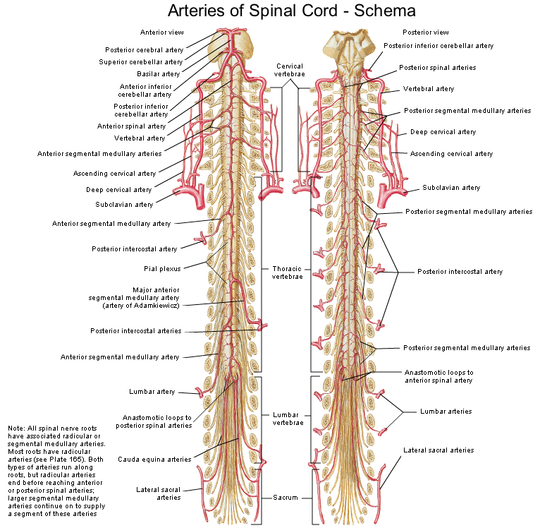
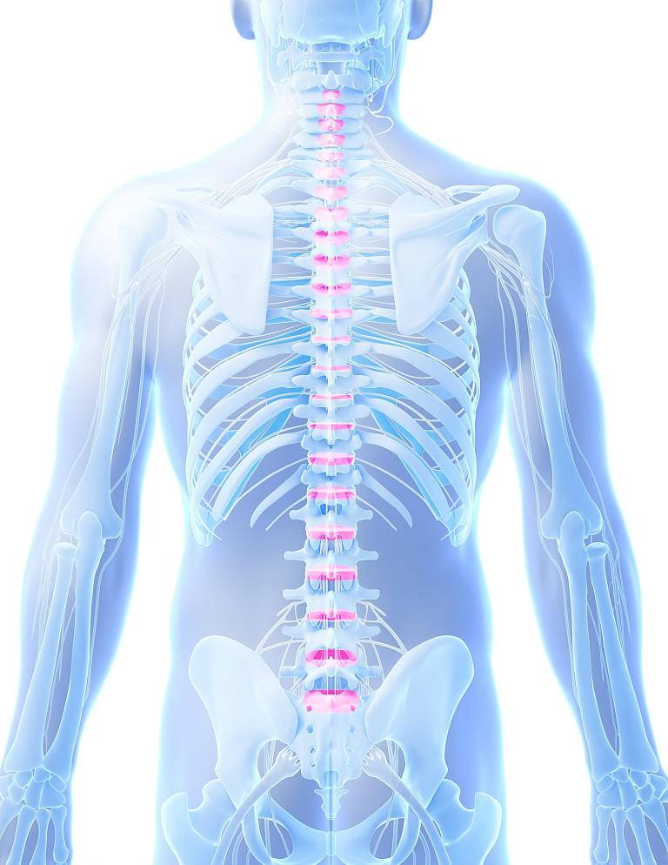
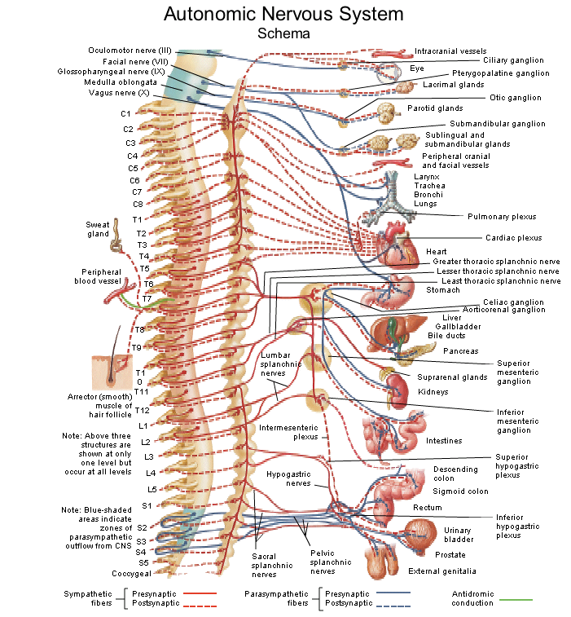

压力状态 |  |  | 反应项
重度压力 |  |  | 神经压迫
中度压力 |  |  | 暂时性神经压迫、退化、炎症
轻度压力 |  |  | 未校正、困难、半脱位
正常压力 |  |  | 已校正

脊柱名称 |  |  | 压力状态 | 对应身体的部位和区域
C1 | 颈椎 |  | 神经压迫 | 头部血液供应，脑垂体，头皮，脸部骨骼，大脑，内耳及中耳，交感神经系统。 |  |  |  |  | Cervical | Nervcompression
C2 | 颈椎 |  | 未校正 | 双耳，视神经，听觉神经，额窦，乳突，舌，前额。 |  |  |  |  | Cervical | Not corrected
C3 | 颈椎 |  | 暂时性神经压迫 | 脸颊，外耳，面部骨骼，牙，三叉神经。 |  |  |  |  | Cervical | Temp nerve comp
C4 | 颈椎 |  | 退化 | 鼻，唇，嘴，耳咽。 |  |  |  |  | Cervical | Degeneration
C5 | 颈椎 |  | 已校正 | 声带，腺体，咽。 |  |  |  |  | Cervical | Corrected
C6 | 颈椎 |  | 未校正 | 颈部肌肉，肩，扁桃体 |  |  |  |  | Cervical | Not corrected
C7 | 颈椎 |  | 已校正 | 甲状腺，肩关节，肘关节 |  |  |  |  | Cervical | Corrected
T1 | 胸锥 |  | 已校正 | 前臂，包括手、腕及手指，食管，气管。 |  |  |  |  | Thoracic | Corrected
T2 | 胸锥 |  | 已校正 | 心，包括瓣膜及心包，冠状动脉。 |  |  |  |  | Thoracic | Corrected
T3 | 胸锥 |  | 已校正 | 肺，支气管，胸膜，胸廓，乳房 |  |  |  |  | Thoracic | Corrected
T4 | 胸锥 |  | 未校正 | 胆囊，胆总管 |  |  |  |  | Thoracic | Not corrected
T5 | 胸锥 |  | 已校正 | 肝，腹腔神经丛，总循环系统。 |  |  |  |  | Thoracic | Corrected
T6 | 胸锥 |  | 未校正 | 胃 |  |  |  |  | Thoracic | Not corrected
T7 | 胸锥 |  | 神经压迫 | 胰腺，十二指肠 |  |  |  |  | Thoracic | Nervcompression
T8 | 胸锥 |  | 已校正 | 脾 |  |  |  |  | Thoracic | Corrected
T9 | 胸锥 |  | 炎症 | 肾上腺 |  |  |  |  | Thoracic | Inflammation
T10 | 胸锥 |  | 已校正 | 肾 |  |  |  |  | Thoracic | Corrected
T11 | 胸锥 |  | 已校正 | 肾，输尿管 |  |  |  |  | Thoracic | Corrected
T12 | 胸锥 |  | 炎症 | 小肠，淋巴循环系统 |  |  |  |  | Thoracic | Not corrected
L1 | 腰椎 |  | 退化 | 大肠，腹股沟环 |  |  |  |  | Lumbar | Not corrected
L2 | 腰椎 |  | 未校正 | 阑尾，腹，大腿 |  |  |  |  | Lumbar | Corrected
L3 | 腰椎 |  | 未校正 | 性器官，子宫，膀胱，膝 |  |  |  |  | Lumbar | Corrected
L4 | 腰椎 |  | 已校正 | 前列腺，下背部肌肉，坐骨神经 |  |  |  |  | Lumbar | Not corrected
L5 | 腰椎 |  | 已校正 | 小腿，踝，足 |  |  |  |  | Lumbar | Corrected
骶骨 | 骶骨 |  | 已校正 | 股骨，臀部 |  |  |  |  | Sacral | Difficult
**报告说明：本报告用来评估目前身体健康的压力状态，不等同与医院和体检的检测结果，不用做诊断。

6.水溶性维生素
水溶性维生素平衡评估报告
数据总结
本类别共 27 个项目。
高反应项目(≥100): | 3个 | 低反应项目(≤50): | 2个
分析建议:
反应值偏高可能表示相关系统存在压力或负担，建议关注。
反应值偏低可能表示相关营养素或功能不足，建议适当补充或调理。

反应值 | 说明
50至100之间 | 目前营养素在身体内为平衡状态
大于等于100 | 提示该营养素目前或近期是不平衡状态。
小于等于50 | 提示该营养素是长期不平衡状态。

检测项目 | 反应值 | 详解 | 食物来源 | 小于50 | 大于100 | 正常值
B1-硫胺素 | 81 | 支持新陈代谢、神经功能、情绪和解毒 | 糙米、豆类、牛奶、家禽。 | 0 | 0 | 81 | B1-thiamine: supports metabolism, nerve function, mood, and detoxification
B2-核黄素 | 75 | 能量/碳水化合物代谢、神经系统、偏头痛、白内障 | 动物肝脏、瘦肉、酵母、大豆、米糠及绿叶蔬菜。 | 0 | 0 | 75 | B2-riboflavin: energy/carbohydrate metabolism, nervous sys, migraines, cataracts
B3-烟酸 | 84 | 酶功能、焦虑、ADHD、关节炎、糖尿病、失眠 | 绿叶蔬菜，肾，肝，蛋等 | 0 | 0 | 84 | B3-niacin: enzymes, anxiety, add/adhd,schizophrenia, oa, ra, diabetes, insomnia
烟酰胺 | 82 | 体内脂肪和糖的功能，维持健康细胞 | 肉、肝脏、鱼虾、花生、粗粮 | 0 | 0 | 82 | Niacinamide: function of fats and sugars in the body, maintaining healthy cells
B5-泛酸 | 86 | 辅酶A生成、胆固醇、神经/认知功能、解毒 | 糙米，肝，蛋，肉。 | 0 | 0 | 86 | B5-pantothenic acid: co.a production,cholesterol, neural/cognitive function, detox
B6-吡哆醇 | 108 | 蛋白质/氨基酸代谢，免疫和神经系统健康 | 瘦肉，果仁，糙米，绿叶蔬菜，香蕉。 | 0 | 108 | 0 | B6-pyridoxine: protein/aminoacid metabolism, immune and nervous system health
B7-生物素 | 72 | 葡萄糖/脂肪酸代谢，免疫/神经系统 头发/指甲健康，念珠菌 | 蔬菜，肉、酵母等 | 0 | 0 | 72 | B7-biotin: qlucose/fa metabolism,immune/nervous systems, hair/nail health candida
辅酶a | 45 | 碳水化合物/脂肪/蛋白质代谢过程，用于 能量产生 | 动物肝脏、鸡蛋、瘦肉、蘑菇、粗粮、坚果 | 45 | 0 | 0 | Coenzyme a-coa: metabolic processes of carbs/fats/proteins for energy production
B9叶酸 | 74 | 消化问题、贫血、能量、激素功能、情绪波动 | 深绿色蔬菜、动物肝脏、豆类、坚果和全谷物 | 0 | 0 | 74 | B9 folic acid (digestive concern, anemia,energy, hormone function, moody)
Paba | 110 | 白癜风、天疱疮、皮肌炎、头发/皮肤 rejuvenation，光毒性 | 动物内脏、鸡蛋、全谷物、绿叶菜、酵母 | 0 | 110 | 0 | Paba: vitiligo, pemphigus, dermatomyositis,hair/skin rejuvenation, phototoxicity
肌醇 | 79 | 脂质、降胆固醇、抗高血压、促脂质代谢、 血管健康 | 豆类、坚果、动物内脏、全谷物、柑橘 | 0 | 0 | 79 | Inositol: lipids, hypocholesterolemic,anti-hypertensive, lipotropic, vascular
B12-甲钴胺 | 56 | 细胞分裂、血液形成、神经功能至关重要 | 肝、肉、蛋、鱼、奶。 | 0 | 0 | 56 | B12-methylcobalamin: vital in cell division, blood formation, neuro function
胆碱 | 52 | 神经传递、认知障碍、肝脏解毒、肝脏问题 | 鸡蛋、动物肝脏、鱼虾、豆制品、牛奶、西兰花、花生 | 0 | 0 | 52 | Choline: nerve transmission, cognitive disorders, liver detox, liver concerns
甜菜碱 | 63 | 血液、骨骼、眼睛、心脏、肌肉、神经、 大脑 | 甜菜根、菠菜、藜麦、鱼虾、动物肝脏、小麦胚芽 | 0 | 0 | 63 | Betaine: blood, bones, eyes, heart, muscles nerves, brain
潘盖酸 | 89 | 解毒、皮肤状况、神经痛、肝脏 | 动物肝脏、蛋黄、牛奶、蘑菇、粗粮、豆类 | 0 | 0 | 89 | Pangamic acid: detoxification, skin conditions nerve pain, liver
氧硫胺素 | 74 | 抑制硫胺素向其活性形式的转化 | 瘦肉、动物肝脏、糙米、燕麦、豆类、坚果 | 0 | 0 | 74 | Oxythiamine: inhibits the transition of thiamine to its active form
Laetrile | 70 | 退化、氧合调节 | 杏核、苦杏仁、桃 / 李子 / 樱桃果核、枇杷籽、苹果籽 | 0 | 0 | 70 | Laetrile: degeneration, regulation of oxygenation
Fad | 59 | 代谢、电子传递、氨基酸分解代谢 | 动物肝脏、蛋奶、绿叶菜、蘑菇、豆类 | 0 | 0 | 59 | Fad: metabolism, electron transport, amino acid catabolism
黄素单核苷酸 | 68 | 恢复贫血、偏头痛、酒精中毒中的 核黄素 | 肝脏、蛋奶、绿叶菜、菌菇 | 0 | 0 | 68 | Flavin mononucleotide: restores riboflavin in anemia, migraine, alcoholism
肉碱 | 79 | 能量产生、体重、肌肉、脂肪氧化 | 牛羊肉、动物内脏、鱼虾、牛奶 | 0 | 0 | 79 | Carnitine: energy production, body weight, muscles, fat oxidation
生物类黄酮 | 79 | 增强维生素C吸收、抗氧化、血管健康 | 深色蔬果、柑橘、绿茶、洋葱、荞麦 | 0 | 0 | 79 | Bioflavonoids
芦丁 | 56 | 强化血管、抗炎、抗氧化 | 荞麦、柑橘、樱桃、番茄、洋葱、绿茶 | 0 | 0 | 56 | Rutin
天冬氨酸 | 48 | 能量代谢、神经功能 | 肉、内脏、豆芽、芦笋、豆类、香蕉 | 48 | 0 | 0 | Aspartic acid
酪氨酸 | 35 | 神经递质合成、情绪调节、甲状腺功能 | 肉蛋奶、鱼虾、豆制品、坚果、香蕉 | 35 | 0 | 0 | Tyrosine
酪氨酸酶 | 78 | 黑色素合成、皮肤色素沉着 | 肝、海鲜、红肉、坚果、豆类、香菇 | 0 | 0 | 78 | Tyrosinase
维生素C酶 | 68 | 维生素C代谢相关酶 | 柑橘、猕猴桃、草莓、青椒、西兰花 | 0 | 0 | 68 | Vitamin c (ascorbate)
抗坏血酸 | 95 | 纯维生素C形式、强效抗氧化剂 | 鲜枣、猕猴桃、柑橘、青椒、西兰花 | 0 | 0 | 95 | Ascorbic acid
**报告说明：本报告用来评估目前身体健康的压力状态，不等同与医院和体检的检测结果，不用做诊断。

7.脂溶性维生素
脂溶性维生素平衡评估报告
数据总结
本类别共 12 个项目。
高反应项目(≥100): | 3个 | 低反应项目(≤50): | 2个
分析建议:
反应值偏高可能表示相关系统存在压力或负担，建议关注。
反应值偏低可能表示相关营养素或功能不足，建议适当补充或调理。

检测项目 | 反应值 | 详解 | 食物来源 | 小于50 | 大于100 | 正常值
β-胡萝卜素 | 52 | 抗氧化，保护视力、皮肤与黏膜，增强免疫力 | 橙黄色蔬果 + 深绿色蔬菜 | 0 | 0 | 52 | Beta carotene
鱼油 | 66 | 抗炎护心脑、保护视力、调节血脂、维护关节 | 三文鱼、金枪鱼，秋刀鱼、沙丁鱼、鲭鱼 | 0 | 0 | 66 | Fish oil
视黄醇 | 39 | 保护视力、皮肤与黏膜、促生长发育与免疫功能 | 肝、蛋黄、奶、深海鱼 | 39 | 0 | 0 | Retinol
维生素a前体 | 71 | 保护视力、上皮组织、增强免疫力、抗氧化 | 胡萝卜、南瓜、红薯菠菜、西兰花、空心菜 | 0 | 0 | 71 | Vitamin a precursor
软骨维生素a | 62 | 维护关节软骨、黏膜与视力，骨骼生长、免疫修复 | 肝、蛋黄、深海鱼、奶、黄绿蔬菜、软骨筋蹄 | 0 | 0 | 62 | Cartilage vit a
维生素D3 | 93 | 人体主要维生素D形式、骨骼健康 | 海鱼、肝、蛋黄、全脂奶 | 0 | 0 | 93 | Vitamin d3
维生素E 1 | 54 | α-生育酚、主要抗氧化形式 | 坚果、植物油、豆类、蛋黄、绿叶菜 | 0 | 0 | 54 | Vitamin e 1
维生素E 2 | 49 | β-生育酚、抗氧化作用 | 大豆油、玉米油、坚果、粗粮、绿叶菜 | 49 | 0 | 0 | Vitamin e 2
维生素E 3 | 98 | γ-生育酚、抗炎、心血管保护 | 大豆玉米油、坚果、豆类、粗粮 | 0 | 0 | 98 | Vitamin e 3
维生素 K1 | 56 | 凝血止血、强骨。 | 深绿叶菜（菠菜、羽衣甘蓝）、西兰花 | 0 | 0 | 56 | Vitamin k 1
维生素 K2 | 39 | 引钙入骨、护血管、防钙化 | 纳豆、发酵食品、动物肝脏、奶酪 | 39 | 0 | 0 | Vitamin k 2
辅酶Q10 | 72 | 主要辅酶Q形式、心脏能量 | 沙丁鱼、牛肉、花生 | 0 | 0 | 72 | Co q 10
**报告说明：本报告用来评估目前身体健康的压力状态，不等同与医院和体检的检测结果，不用做诊断。

8.一般消化系统
一般消化系统评估报告
数据总结
本类别共 7 个项目。
高反应项目(≥100): | 3个 | 低反应项目(≤50): | 2个
分析建议:
反应值偏高可能表示相关系统存在压力或负担，建议关注。
反应值偏低可能表示相关营养素或功能不足，建议适当补充或调理。

检测项目 | 反应值 | 详解 |  | 小于50 | 大于100 | 正常值
口腔 | 45 | 消化起始、食物机械和化学分解 |  | 45 | 0 | 0 | Mouth
胃 | 96 | 蛋白质消化、胃酸分泌 |  | 0 | 0 | 96 | Stomach
十二指肠 | 49 | 小肠起始、胆汁和胰液作用 |  | 49 | 0 | 0 | Duodenum
空肠 | 96 | 营养吸收主要部位 |  | 0 | 0 | 96 | Jejunum
回肠 | 102 | 维生素B12和胆汁酸吸收 |  | 0 | 102 | 0 | lleum
结肠 | 116 | 水分吸收、肠道菌群发酵 |  | 0 | 116 | 0 | Colon
肠道菌群 | 123 | 益生菌平衡、免疫功能 |  | 0 | 123 | 0 | Bowel flora
**报告说明：本报告用来评估目前身体健康的压力状态，不等同与医院和体检的检测结果，不用做诊断。

9.碳水化合物代谢
碳水化合物代谢反应性评估报告
数据总结
本类别共 5 个项目。
高反应项目(≥100): | 2个 | 低反应项目(≤50): | 1个
分析建议:
反应值偏高可能表示相关系统存在压力或负担，建议关注。
反应值偏低可能表示相关营养素或功能不足，建议适当补充或调理。

检测项目 | 反应值 | 详解 |  | 小于50 | 大于100 | 正常值
果糖 | 72 | 水果中的糖吸收、肝脏代谢 |  | 0 | 0 | 72 | Fructose-levulose
麦芽糖 | 44 | 淀粉酶作用、复合碳水消化 |  | 44 | 0 | 0 | Maltose, starch
葡萄糖 | 117 | 主要单糖吸收、能量来源 |  | 0 | 117 | 0 | Glucose, galactose
乳糖 | 97 | 乳糖酶活性、乳制品消化 |  | 0 | 0 | 97 | Lactose type
蔗糖 | 119 | 蔗糖酶活性、糖代谢 |  | 0 | 119 | 0 | Sucrose, isomaltose type
**报告说明：本报告用来评估目前身体健康的压力状态，不等同与医院和体检的检测结果，不用做诊断。

10.蛋白质和脂类代谢
蛋白质和脂类代谢反应性评估报告
数据总结
本类别共 12 个项目。
高反应项目(≥100): | 10个 | 低反应项目(≤50): | 8个
分析建议:
反应值偏高可能表示相关系统存在压力或负担，建议关注。
反应值偏低可能表示相关营养素或功能不足，建议适当补充或调理。

检测项目 | 反应值 | 详解 |  | 小于50 | 大于100 | 正常值
甘油二酯，乙酰转移酶 | 103 | 脂肪合成、能量储存 |  | 0 | 103 | 0 | Diglyceride, acetyltransferase
磷脂 | 52 | 细胞膜结构、脂质信号 |  | 0 | 0 | 52 | Phospholipids
单甘油酯 | 117 | 脂肪消化中间产物 |  | 0 | 117 | 0 | Monoglyceride
胆固醇 | 52 | 细胞膜结构、激素合成 |  | 0 | 0 | 52 | Cholesterol
脂肪酸，co a连接酶 | 117 | 主要能量储存形式 |  | 0 | 117 | 0 | Fatty acid, co a ligase
甘油三酯 | 50 | 脂肪酸活化、β氧化 |  | 50 | 0 | 0 | Triglycerides
基础肽、胰蛋白酶、十二指肠 | 117 | 蛋白质初始消化、胰腺酶作用 |  | 0 | 117 | 0 | Basic peptides, trypsin, duodenum
芳香肽、糜蛋白酶、空肠 | 82 | 芳香族氨基酸消化 |  | 0 | 0 | 82 | Aromatic peptides, chymotrypsin, jejunum
脂肪族肽、弹性蛋白酶 | 82 | 弹性蛋白和结缔组织消化 |  | 0 | 0 | 82 | Aliphatic peptides, elastase
Di-8-三肽 | 49 | 小肽吸收、寡肽转运 |  | 49 | 0 | 0 | Di-8-tri-peptides.
四肽，空肠 | 70 | 四肽消化、肠道吸收 |  | 0 | 0 | 70 | Tetra-peptides, jejunum
动物蛋白转化 | 119 | 动物蛋白消化效率 |  | 0 | 119 | 0 | Animal protein conversion
**报告说明：本报告用来评估目前身体健康的压力状态，不等同与医院和体检的检测结果，不用做诊断。

11.外源性物质
外源性物质反应性评估报告
数据总结
本类别共 12 个项目。
高反应项目(≥100): | 0个 | 低反应项目(≤50): | 0个
分析建议:
反应值偏高可能表示相关系统存在压力或负担，建议关注。
反应值偏低可能表示相关营养素或功能不足，建议适当补充或调理。

反应值 | 说明
50至100之间 | 该物质在身体内为平衡状态
大于等于100 | 该物质代谢近期有压力，需要立即关注，并调整生活方式，饮食结构。
小于等于50 | 该物质代谢长期有压力，需要密切关注，如果已有症状需要进一步做医学检验。

检测项目 | 反应值 | 详解 |  | 小于50 | 大于100 | 正常值
工业污染物 | 86 | 工业化学品暴露、解毒负担 |  | 0 | 0 | 86 | Industrial pollutant
辐射 | 86 | 电磁辐射、电离辐射影响 |  | 0 | 0 | 86 | Radiation
汞合金/牙科 | 81 | 汞暴露、口腔健康影响 |  | 0 | 0 | 81 | Amalgam/dental
环境因素 | 81 | 环境毒素整体暴露 |  | 0 | 0 | 81 | Environmental
美容店毒素 | 79 | 化妆品和个人护理品化学物质 |  | 0 | 0 | 79 | Cosmetic ingredients
重金属 | 79 | 铅、镉、砷等重金属暴露 |  | 0 | 0 | 79 | Heavy metals
食品添加剂 | 77 | 防腐剂、色素、调味剂 |  | 0 | 0 | 77 | Food additives
石棉 | 76 | 石棉纤维暴露、肺部健康 |  | 0 | 0 | 76 | Asbestos
药物 | 74 | 药物代谢、药物残留 |  | 0 | 0 | 74 | Pharmaceuticals
代谢/遗传 | 73 | 遗传代谢差异、解毒能力 |  | 0 | 0 | 73 | Metabolic c./heredity
杀虫剂 | 61 | 农药暴露、神经系统影响 |  | 0 | 0 | 61 | Insecticides
卤素-氯 | 56 | 氯化物、氯相关化合物 |  | 0 | 0 | 56 | Halogens-chlorine
**报告说明：本报告用来评估目前身体健康的压力状态，不等同与医院和体检的检测结果，不用做诊断。

12.外源性物质额外因素
外源性物质额外因素评估报告
数据总结
本类别共 15 个项目。
高反应项目(≥100): | 8个 | 低反应项目(≤50): | 2个
分析建议:
反应值偏高可能表示相关系统存在压力或负担，建议关注。
反应值偏低可能表示相关营养素或功能不足，建议适当补充或调理。

检测项目 | 反应值 | 详解 |  | 小于50 | 大于100 | 正常值
胃部损伤 | 138 | 胃黏膜损伤、溃疡风险 |  | 0 | 138 | 0 | Stomach violation
毒素的脑部滞留 | 109 | 猪肉相关毒素负担 |  | 0 | 109 | 0 | Mental retention of toxins
猪肉毒素 | 55 | 气候变化、温度波动影响 |  | 0 | 0 | 55 | Pork toxins
天气暴露 | 70 | 乳制品不耐受、毒素积累 |  | 0 | 0 | 70 | Weather exposure
乳制品毒素 | 62 | 慢性压力、皮质醇影响 |  | 0 | 0 | 62 | Dairy toxins
压力 | 128 | 肠道通透性增加、免疫反应 |  | 0 | 128 | 0 | Stress
肠漏综合征 | 92 | 药物依赖、神经化学影响 |  | 0 | 0 | 92 | Leaky gut syndrome
精神药物/成瘾 | 96 | 酒精代谢、肝脏负担 |  | 0 | 0 | 96 | St. drugs/addiction
酒精或乙醛 | 93 | 术后恢复、组织修复需求 |  | 0 | 0 | 93 | Alcohol or aldehyde
手术/组织创伤 | 95 | 创伤后应激、身体恢复 |  | 0 | 0 | 95 | Surgery/tissue trauma
受伤/事故 | 143 | 咖啡因敏感性、神经系统 |  | 0 | 143 | 0 | Injury/accident
咖啡因/兴奋剂 | 69 | 吸烟影响、血管健康 |  | 0 | 0 | 69 | Caffeine/stimulants
烟草/尼古丁 | 35 | 神经毒素积累、认知影响 |  | 35 | 0 | 0 | Tabacco/nicotine
过敏 | 125 | 过敏反应、免疫系统激活 |  | 0 | 125 | 0 | Allergy
便秘 | 38 | 肠道蠕动、排毒功能 |  | 38 | 0 | 0 | Constipation
**报告说明：本报告用来评估目前身体健康的压力状态，不等同与医院和体检的检测结果，不用做诊断。

13.导致健康风险和健康恶化的原因
导致健康风险的原因评估报告
数据总结
本类别共 20 个项目。
高反应项目(≥100): | 6个
分析建议:
反应值偏高可能表示相关系统存在压力或负担，建议关注。

反应值 | 说明
50至100之间
大于等于100：

检测项目 | 反应值 | 详解 | 小于50 | 大于100 | 正常值
心理因素 | 118 | 情绪和心理状态对疾病的影响 | 0 | 118 | 0 | Mental Factors
缺乏意识 | 111 | 对自身健康状况认知不足 | 0 | 111 | 0 | Lack of Awareness
欲望压力 | 110 | 欲望和期望造成的心理负担 | 0 | 110 | 0 | Desire Stress
病原体 | 109 | 细菌、病毒、真菌等感染因素 | 0 | 109 | 0 | Pathogens
创伤 | 105 | 身体或心理创伤的影响 | 0 | 105 | 0 | Trauma
人际关系压力 | 100 | 社交关系带来的压力 | 0 | 100 | 0 | Interpersonal Stress
毒性 | 100 | 体内毒素积累的影响 | 0 | 100 | 0 | Toxicity
过敏或敏感 | 98 | 过敏反应对健康的影响 | 0 | 0 | 98 | Allergy or Sensitivity
家庭压力 | 88 | 家庭环境和关系压力 | 0 | 0 | 88 | Family Stress
压力 | 78 | 一般性压力反应 | 0 | 0 | 78 | Stress
工作或学业压力 | 72 | 职业或学习相关压力 | 0 | 0 | 72 | Job or School Stress
对抗疗法/医源性 | 70 | 医疗治疗副作用 | 0 | 0 | 70 | Allopathy/Iatrogenic
业力 | 70 | 过去行为的影响 | 0 | 0 | 70 | Karma
逆向能量 | 66 | 负面能量影响 | 0 | 0 | 66 | Perverse Energy
营养缺乏 | 65 | 营养素摄入不足 | 0 | 0 | 65 | Deficiency of Nutrients
遗传因素 | 63 | 遗传易感性 | 0 | 0 | 63 | Heredity
自我挣扎 | 61 | 内心冲突和自我对抗 | 0 | 0 | 61 | Struggle with Self
营养过剩 | 61 | 过度营养或不当饮食 | 0 | 0 | 61 | Excess Nutrients
健康问题导致的压力 | 47 | 疾病本身带来的压力 | 47 | 0 | 0 | Stress from Health Issues
过度思考 | 47 | 过度分析和担忧 | 47 | 0 | 0 | Overthinking
**报告说明：本报告用来评估目前身体健康的压力状态，不等同与医院和体检的检测结果，不用做诊断。
导致健康恶化的原因评估报告
数据总结
本类别共 20 个项目。
高反应项目(≥100): | 6个
分析建议:
反应值偏高可能表示相关系统存在压力或负担，建议关注。

反应值 | 说明
50至100之间
大于等于100：

检测项目 | 反应值 | 详解 | 小于50 | 大于100 | 正常值
欲望压力 | 136 | 欲望和期望加重症状 | 0 | 136 | 0 | Desire Stress
心理因素 | 121 | 心理状态恶化病情 | 0 | 121 | 0 | Mental Factors
人际压力 | 116 | 人际关系问题加重病情 | 0 | 116 | 0 | Interpersonal Stress
过敏或敏感 | 102 | 过敏反应加重症状 | 0 | 102 | 0 | Allergy or Sensitivity
缺乏意识 | 91 | 缺乏自我认知导致恶化 | 0 | 0 | 91 | Lack of Awareness
挣扎压力 | 89 | 内心挣扎加重病情 | 0 | 0 | 89 | Struggle with Self
创伤 | 81 | 未愈合创伤的影响 | 0 | 0 | 81 | Trauma
病原体 | 78 | 持续感染或感染加重 | 0 | 0 | 78 | Pathogens
工作或学业压力 | 77 | 职业压力恶化健康 | 0 | 0 | 77 | Job or School Stress
毒性 | 77 | 毒素积累加重症状 | 0 | 0 | 77 | Toxicity
家庭压力 | 76 | 家庭问题影响康复 | 0 | 0 | 76 | Family Stress
对抗疗法/医源性 | 73 | 医疗干预副作用 | 0 | 0 | 73 | Allopathy/Iatrogenic
压力 | 71 | 压力反应恶性循环 | 0 | 0 | 71 | Stress
业力 | 70 | 过去行为后果 | 0 | 0 | 70 | Karma
过度思考 | 70 | 过度分析加重焦虑 | 0 | 0 | 70 | Overthinking
疾病压力 | 65 | 疾病本身的压力循环 | 0 | 0 | 65 | Sickness Stress
营养过剩 | 49 | 营养不平衡影响 | 49 | 0 | 0 | Excess of Nutrients
逆反能量 | 48 | 负面能量干扰 | 48 | 0 | 0 | Sickness Stress
营养缺乏 | 42 | 营养不足加重症状 | 42 | 0 | 0 | Deficiency of Nutrients
糖 | 32 | 糖分摄入过多 | 32 | 0 | 0 | Sugar
酒精 | 20 | 酒精摄入影响 | 20 | 0 | 0 | Alcoho
吸烟 | 11 | 烟草使用影响 | 11 | 0 | 0 | Smoking
遗传 | -3 | 遗传因素影响 | -3 | 0 | 0 | Heredity
**报告说明：本报告用来评估目前身体健康的压力状态，不等同与医院和体检的检测结果，不用做诊断。

14.74项情绪
74项数字化多元情绪压力评估报告
数据总结
本类别共 74 个项目。
高反应项目(≥100): |  | 2个 |  | 低反应项目(≤50): | 5个
分析建议:
反应值偏高可能表示相关情绪近期存在压力或负担，建议关注。
反应值偏低可能表示该情绪长期被隐藏，建议进行疏解或调理。

反应值最低的10项
数值低于50：代表内敛、隐藏的、没有解决或释放的失衡情绪
检测项目 |  | 反应值 |  | 检测项目 |  | 反应值
欲望 |  | 53 |  | 欢笑 |  | 49 |  | Lust | Laughter
困惑 |  | 51 |  | 震惊 |  | 49 |  | Confusion | Shock
否认 |  | 50 |  | 被遗弃感 |  | 44 |  | Denial | Abandonment
勇气 |  | 50 |  | 冷漠 |  | 44 |  | Courage | Apathy
无法控制的躁狂 |  | 50 |  | 超感知觉 |  | 42 |  | Uncontrollable Manic | ESP

解释说明
欲望 |  | 内心对事物、目标、满足感产生主动渴求与向往的内在驱动力，推动个体主动追求、行动与索取。 |  |  |  |  |  | Lust
困惑 |  | 认知冲突信号，适度可促学习思考，过度难解则易引发焦虑、挫败与放弃。 |  |  |  |  |  | Confusion
否认 |  | 为避免焦虑、守护心理平衡，无意识拒绝承认痛苦现实，是基础的自我保护防御机制。 |  |  |  |  |  | Denial
勇气 |  | 涉及多心理要素互动的过程，核心是心怀恐惧仍为有价值的目标行动，不被恐惧统治。 |  |  |  |  |  | Courage
 无法控制的躁狂 |  | 状态异常高涨欣快，极易暴躁易怒，情绪起伏剧烈，判断力减弱，易冲动行事、不计后果。 |  |  |  |  |  | Uncontrollable Manic
欢笑 |  | 积极情绪的表达，它通常是愉悦、快乐、喜悦和觉得有趣的非语言行为标志。 |  |  |  |  |  | Laughter
震惊 |  | 遭遇极度意外、冲击力极强的重大事件时，产生的强烈、剧烈、失控的高强度情绪反应。 |  |  |  |  |  | Shock
被遗弃感 |  | 核心是孤立无依的断裂感，源于恐惧被弃，情感忽视冷漠也会强烈引发。 |  |  |  |  |  | Abandonment
冷漠 |  | 对人、事缺乏关心、热情与共情，表现为冷淡疏离、无动于衷，常带有情感隔离与漠视。 |  |  |  |  |  | Apathy
超感知觉 |  | 指不通过已知感觉器官（视觉、听觉、触觉等）来接收外界信息的能力。俗称“第六感”。 |  |  |  |  |  | ESP
74项情绪特征反应值
反应值最高的10项
数值高于100：代表外显型或近期失衡的情绪
检测项目 |  | 反应值 |  | 检测项目 |  | 反应值
渴望改变现状 |  | 120 |  | 背叛 |  | 94 |  | Desire for Things to be Different | Betrayal
敬畏感 |  | 102 |  | 不足感 |  | 94 |  | Awe | Inadequacy
绝望 |  | 102 |  | 犹豫 |  | 83 |  | Hopeless Despair | Hesitation
被误解 |  | 96 |  | 单调性 |  | 82 |  | Misunderstood | Monotony
自我怀疑 |  | 94 |  | 坚定忠诚 |  | 82 |  | Self Doubt | Steadfast Loyalty

解释说明
渴望改变现状 |  | 源于现实与期望的内心冲突，是对现状的不接纳，常含悔恨、无奈与焦虑，易造成持续痛苦。 |  |  |  |  |  | Desire for Things to be Different
敬畏感 |  | 面对宏大事物时的复杂情感，超越认知框架，常引发深刻的认知转变与内心触动。 |  |  |  |  |  | Awe
绝望 |  | 认知上的无力信念与情感上的痛苦空虚感，严重削弱动力与求生意志，需及时寻求专业帮助。 |  |  |  |  |  | Hopeless Despair
被误解 |  | 内心想法与情感未被他人理解认可时产生的负面情绪，也是提醒我们修复人际连接的信号。 |  |  |  |  |  | Misunderstood
自我怀疑 |  | 对自身能力价值的不确定。适度有益审慎反思，过度慢性自我否定则会造成内耗、拖延与痛苦。 |  |  |  |  |  | Self Doubt
背叛 |  | 是信任被破坏引发的深层情感创伤，会摧毁信任感，带来强烈痛苦并影响身心与社会功能。 |  |  |  |  |  | Betrayal
不足感 |  | 总觉得自身有缺陷、不够好，质疑自我价值，放大缺点、忽视优点与成就的消极认知。 |  |  |  |  |  | Inadequacy
犹豫 |  | 决策前的迟疑与内心冲突，适度可防冲动，过度则造成内耗、错失机会。 |  |  |  |  |  | Hesitation
单调性 |  | 内心缺乏刺激、乏味空洞的情绪感受，会使人倦怠麻木，同时驱动人主动寻求新鲜变化与唤醒。 |  |  |  |  |  | Monotony
坚定忠诚 |  | 指内心稳定不易受外界干扰，信念执着专一，待人可靠，能给予他人安全感与信任感。 |  |  |  |  |  | Steadfast Loyalty
其余情绪心理反应
检测项目 | 反应值 | 检测项目 | 反应值 | 检测项目 | 反应值 | 检测项目 | 反应值
拒绝 | 81 | 攻击性 | 74 | 嫉妒 | 63 | 冲动性 | 61 | Rejection | Aggression | Jealousy | Impulsivity
内疚感 | 81 | 挫败感 | 72 | 身份冲突 | 63 | 恐惧 | 59 | Guilt | Frustration | Identity Conflict | Fear
虚荣 | 80 | 合理化 | 71 | 顺从 | 63 | 尴尬 | 59 | Vanity | Rationalization | Submission | Embarrassment
痴迷 | 80 | 性意识 | 71 | 愤怒 | 62 | 需要改变 | 59 | Obsession | Sexuality | Anger | Need to Change
观察 | 79 | 完美主义 | 71 | 力量 | 62 | 狂喜 | 59 | Observance | Perfectionism | Power | Ecstasy
精神专注 | 79 | 无意识 | 71 | 宗教冲突 | 62 | 分心 | 59 | Mental Focus | Unawareness | Religious Conflict | Distractibility
不现实感 | 79 | 精神痛苦 | 70 | 讨价还价 | 62 | 紧张感 | 58 | Unrealism | Psychic Pain | Bargaining | Nervousness
觉察 | 78 | 好奇心 | 70 | 支配欲 | 62 | 怨恨 | 58 | Awareness | Curiosity | Dominance | Resentment
悲伤 | 78 | 对抗 | 70 | 强迫性 | 62 | 鲁莽 | 57 | Sadness | Antagonism | Compulsiveness | Recklessness
贪婪 | 77 | 自闭 | 69 | 粗心 | 61 | 成瘾 | 57 | Greed | Autistic | Carelessness | Addiction
热情 | 77 | 投射 | 69 | 妄想 | 61 | 焦虑 | 56 | Enthusiasm | Projection | Delusion | Anxiety
喜悦 | 76 | 灵性 | 69 | 被动性 | 61 | 抑郁 | 55 | Joy | Spirituality | Passivity | Depression
抗拒变化 | 76 | 担忧 | 68 | 羞耻感 | 61 |  |  | Resistance to Change | Wory | Shame
骄傲 | 76 | 评判倾向 | 68 | 感官享受 | 61 |  |  | Pride | Judgementalism | Sensuality
**报告说明：本报告用来评估目前身体健康的压力状态，不等同与医院和体检的检测结果，不用做诊断。

15.压力指数和来源
压力指数和压力来源评估报告
数据总结
本类别共12个项目。
高反应项目(≥100): | 6个
分析建议:
反应值偏高可能表示相关系统存在压力或负担，建议关注。

检测项目 | 反应值 | 数值说明 | 身体反应与症状 | 小于50 | 大于100 | 正常值
共振频率指数 （压力指数） | 24490 | 1000以下退行性风险 15000以上神经体系压力 | 指数大于15000时，表示神经过度活跃、压力、紧张、老化、过度情绪反应，或有身体疼痛。 低于1000时，表示身体疲劳，有退行性风险。 *注意：部分孩童、有高度精神意识、自闭症的人可能在更高的频率上振动，导致数值偏高，不要惊慌。 | 0 | 100 | 0 | Major resonant frequency of the client
欲望压力 | 110 | 欲望和期望造成的心理负担 |  | 0 | 110 | 0 | Desire Stress
缺乏意识 | 111 | 对自身健康状况认知不足 |  | 0 | 111 | 0 | Lack of Awareness
创伤 | 105 | 身体或心理创伤的影响 |  | 0 | 105 | 0 | Trauma
心理因素 | 111 | 情绪和心理状态对疾病的影响 |  | 0 | 111 | 0 | Mental Factors
自我挣扎 | 61 | 内心冲突和自我对抗 |  | 0 | 0 | 61 | Struggle with Self
人际关系压力 | 100 | 社交关系带来的压力 |  | 0 | 100 | 0 | Interpersonal Stress
家庭压力 | 88 | 家庭环境和关系压力 |  | 0 | 0 | 88 | Family Stress
压力 | 78 | 一般性压力反应 |  | 0 | 0 | 78 | Stress
过度思考 | 47 | 过度分析和担忧 |  | 47 | 0 | 0 | Overthinking
工作或学业压力 | 72 | 职业或学习相关压力 |  | 0 | 0 | 72 | Job or School Stress
健康问题导致的压力 | 47 | 疾病本身带来的压力 |  | 47 | 0 | 0 | Stress from Health Issues
**报告说明：本报告用来评估目前身体健康的压力状态，不等同与医院和体检的检测结果，不用做诊断。

封底
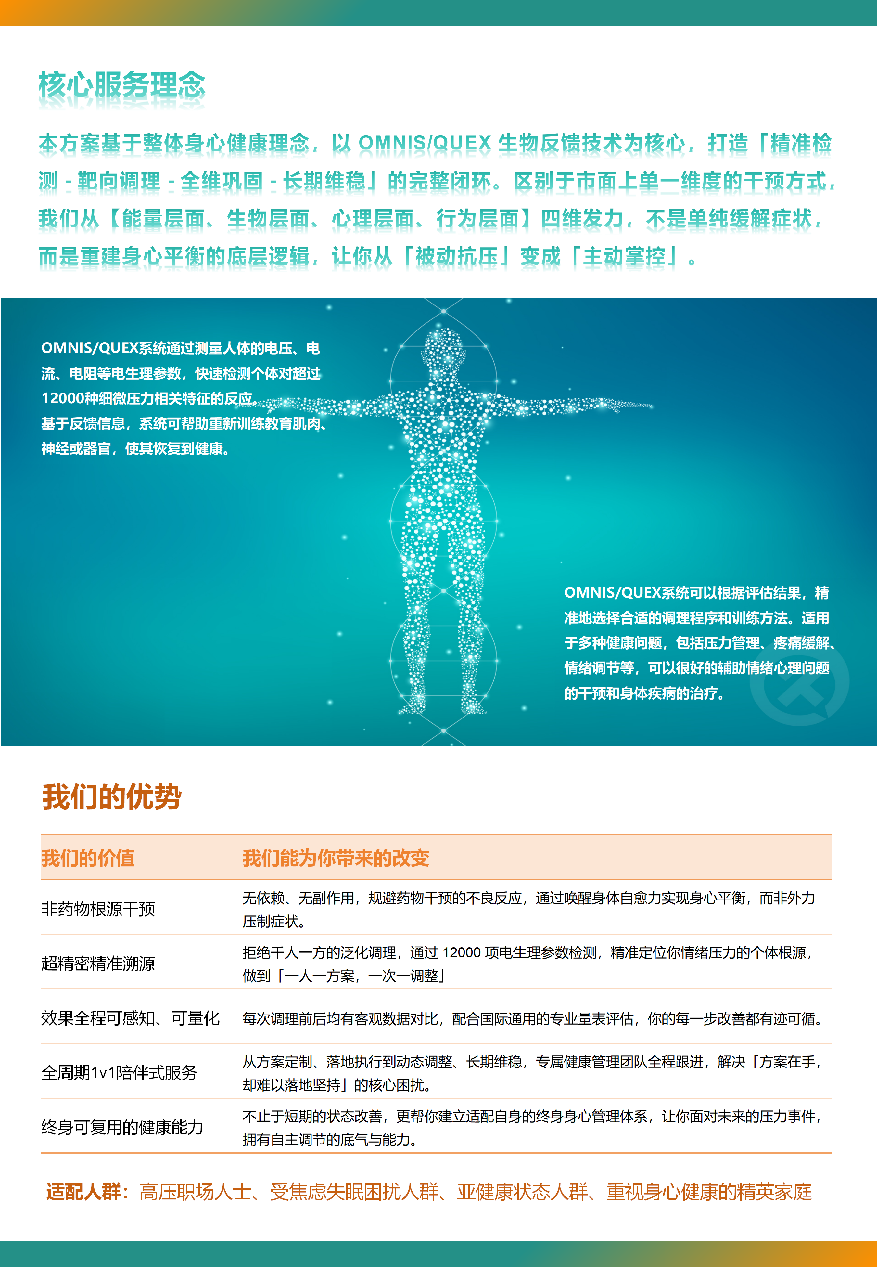

封底1
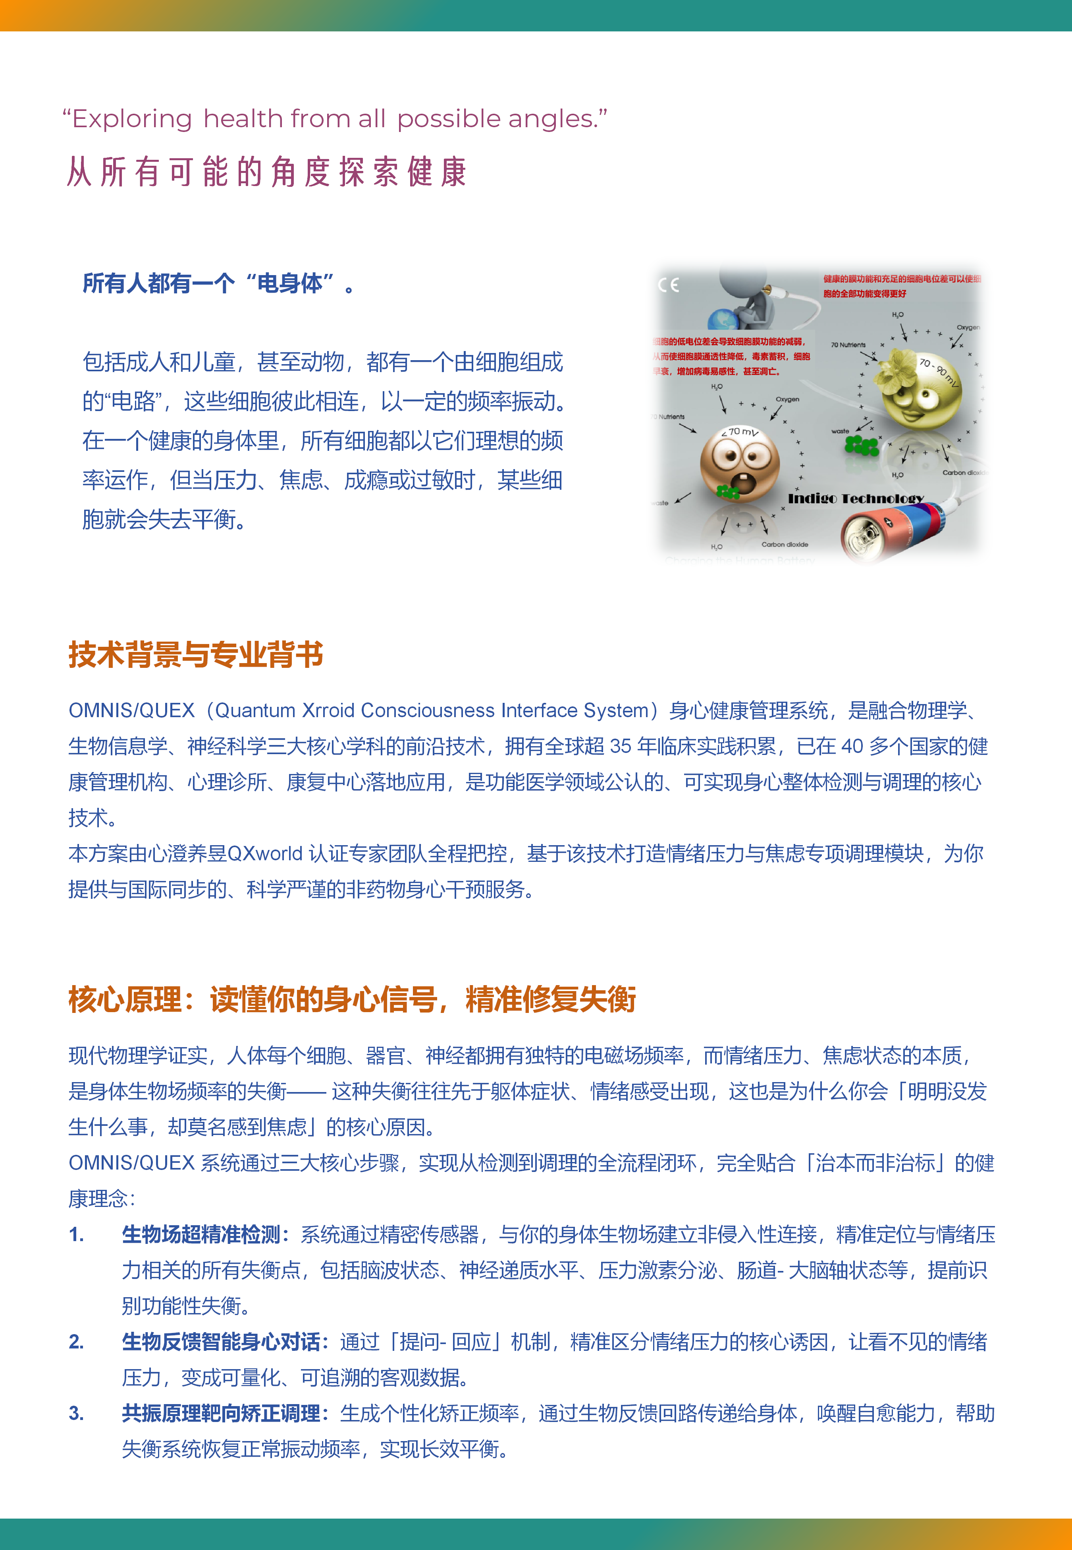

封底2
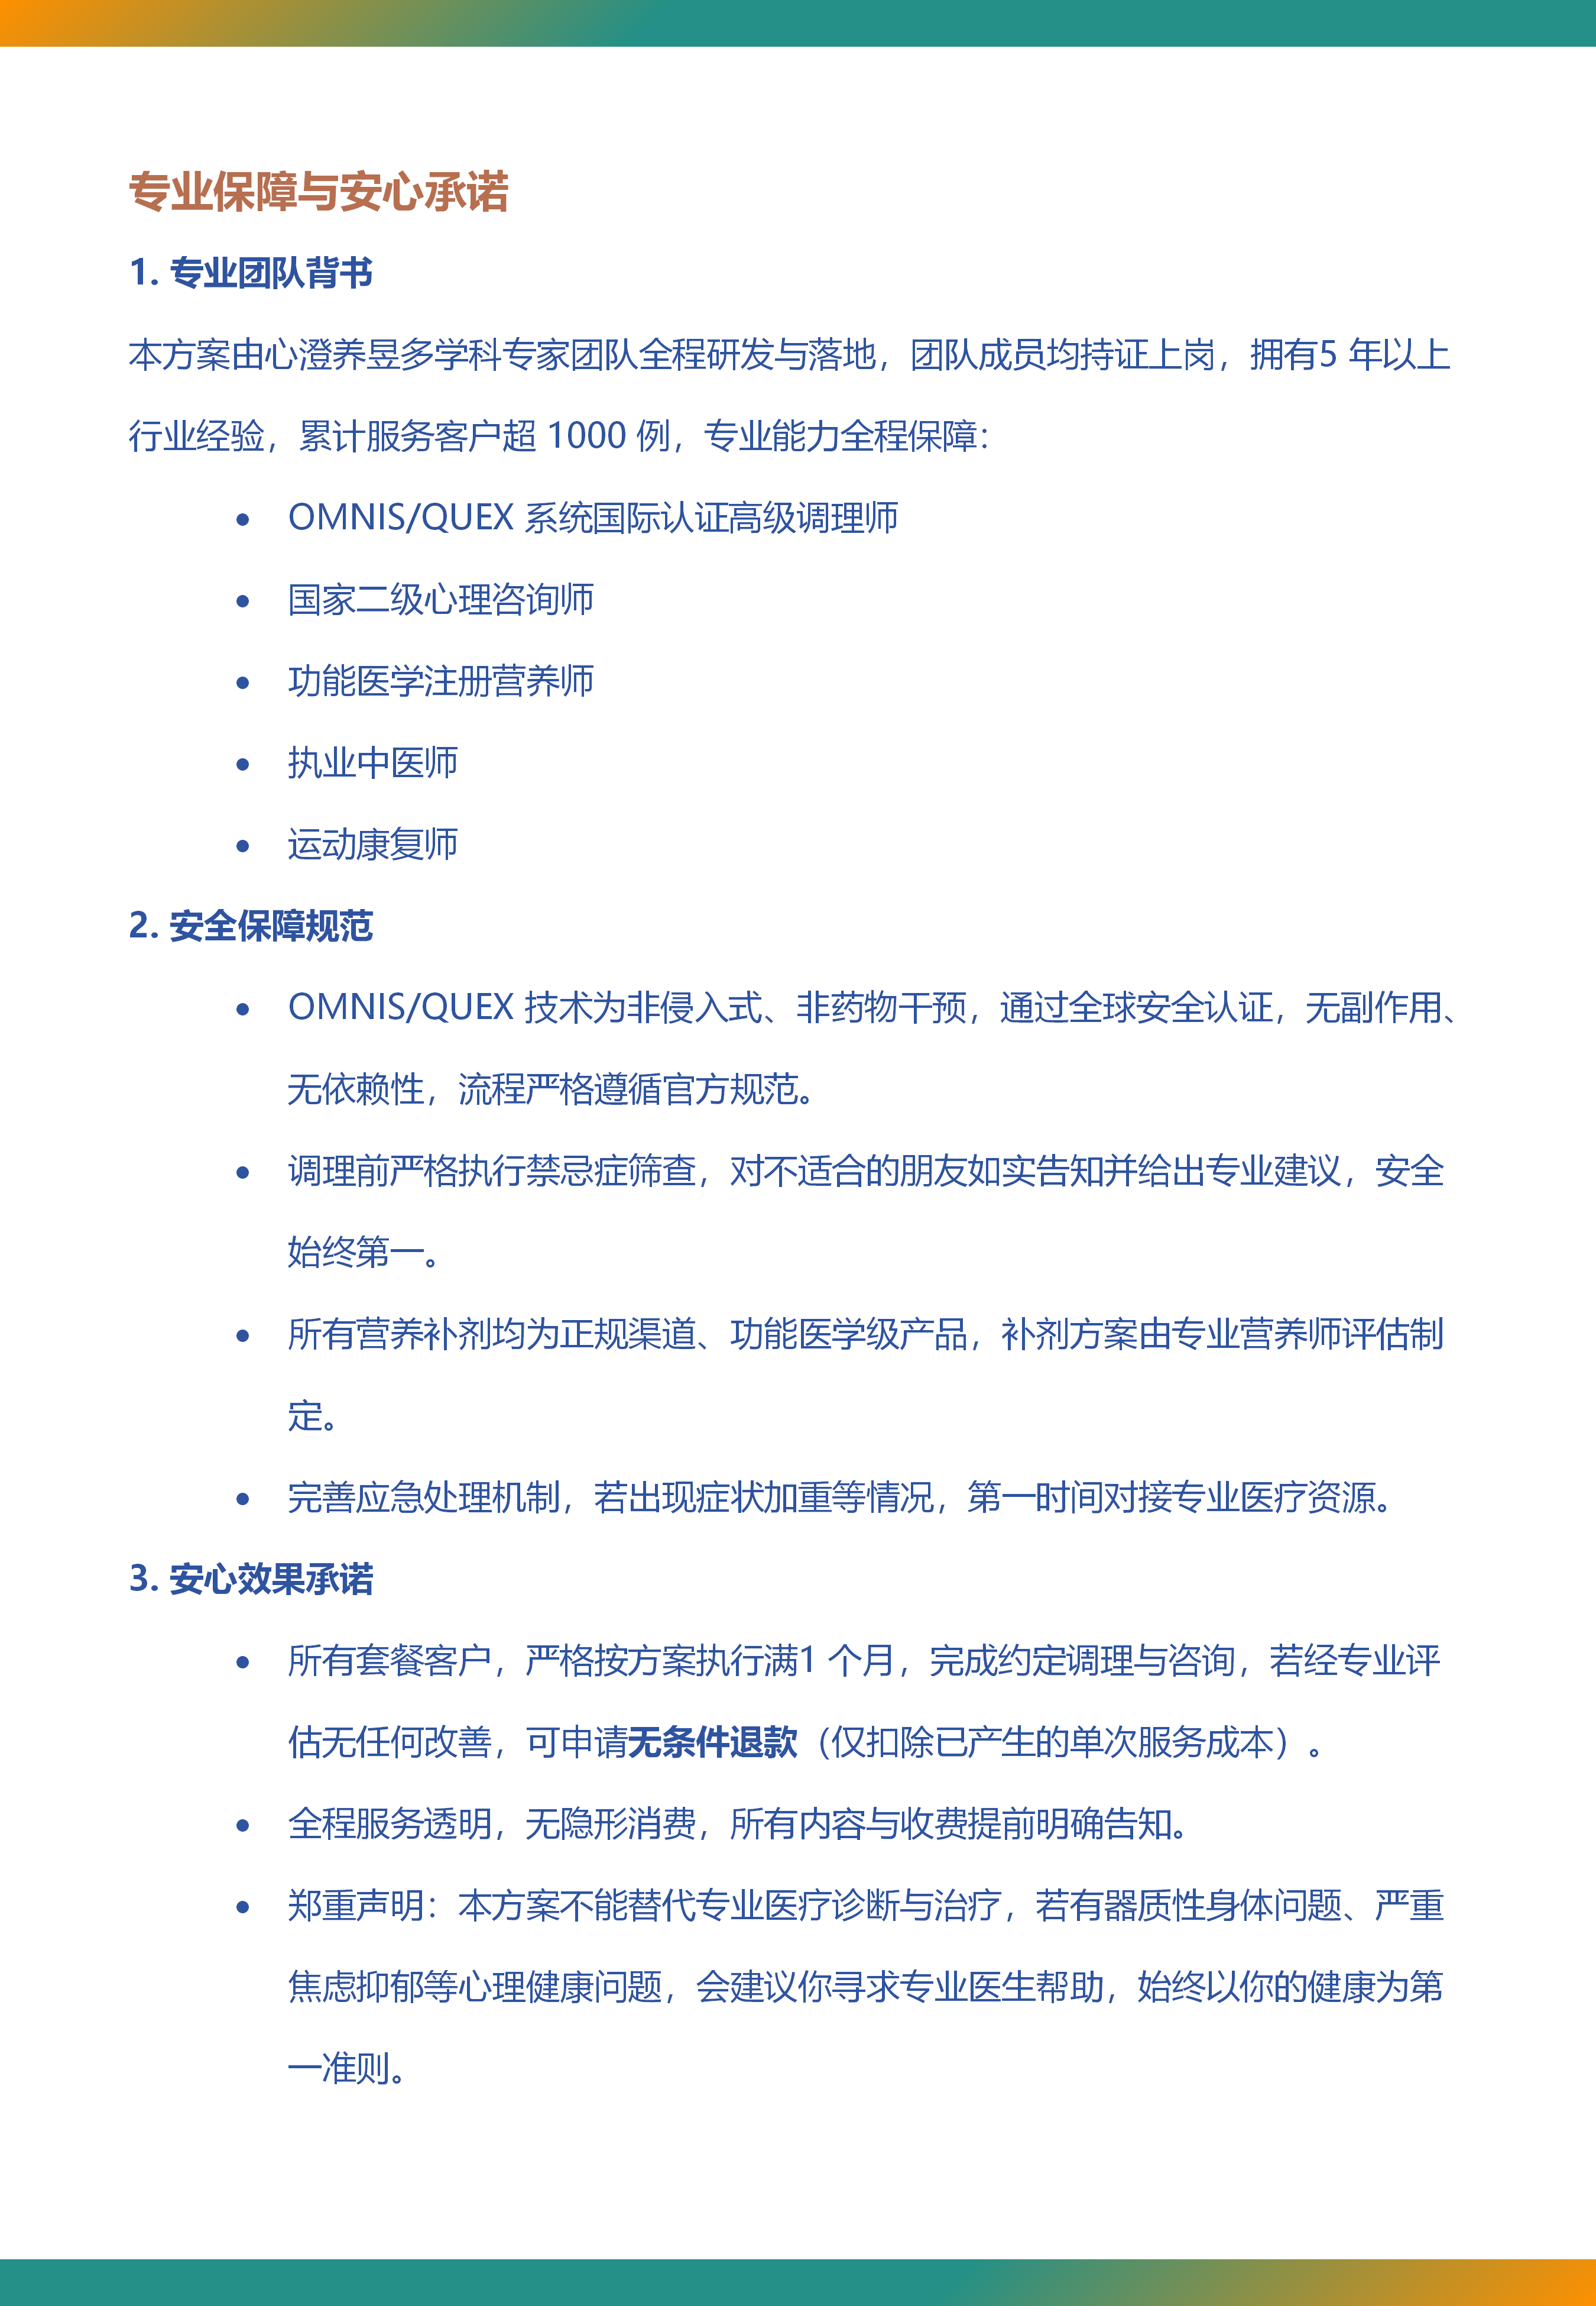

封底3
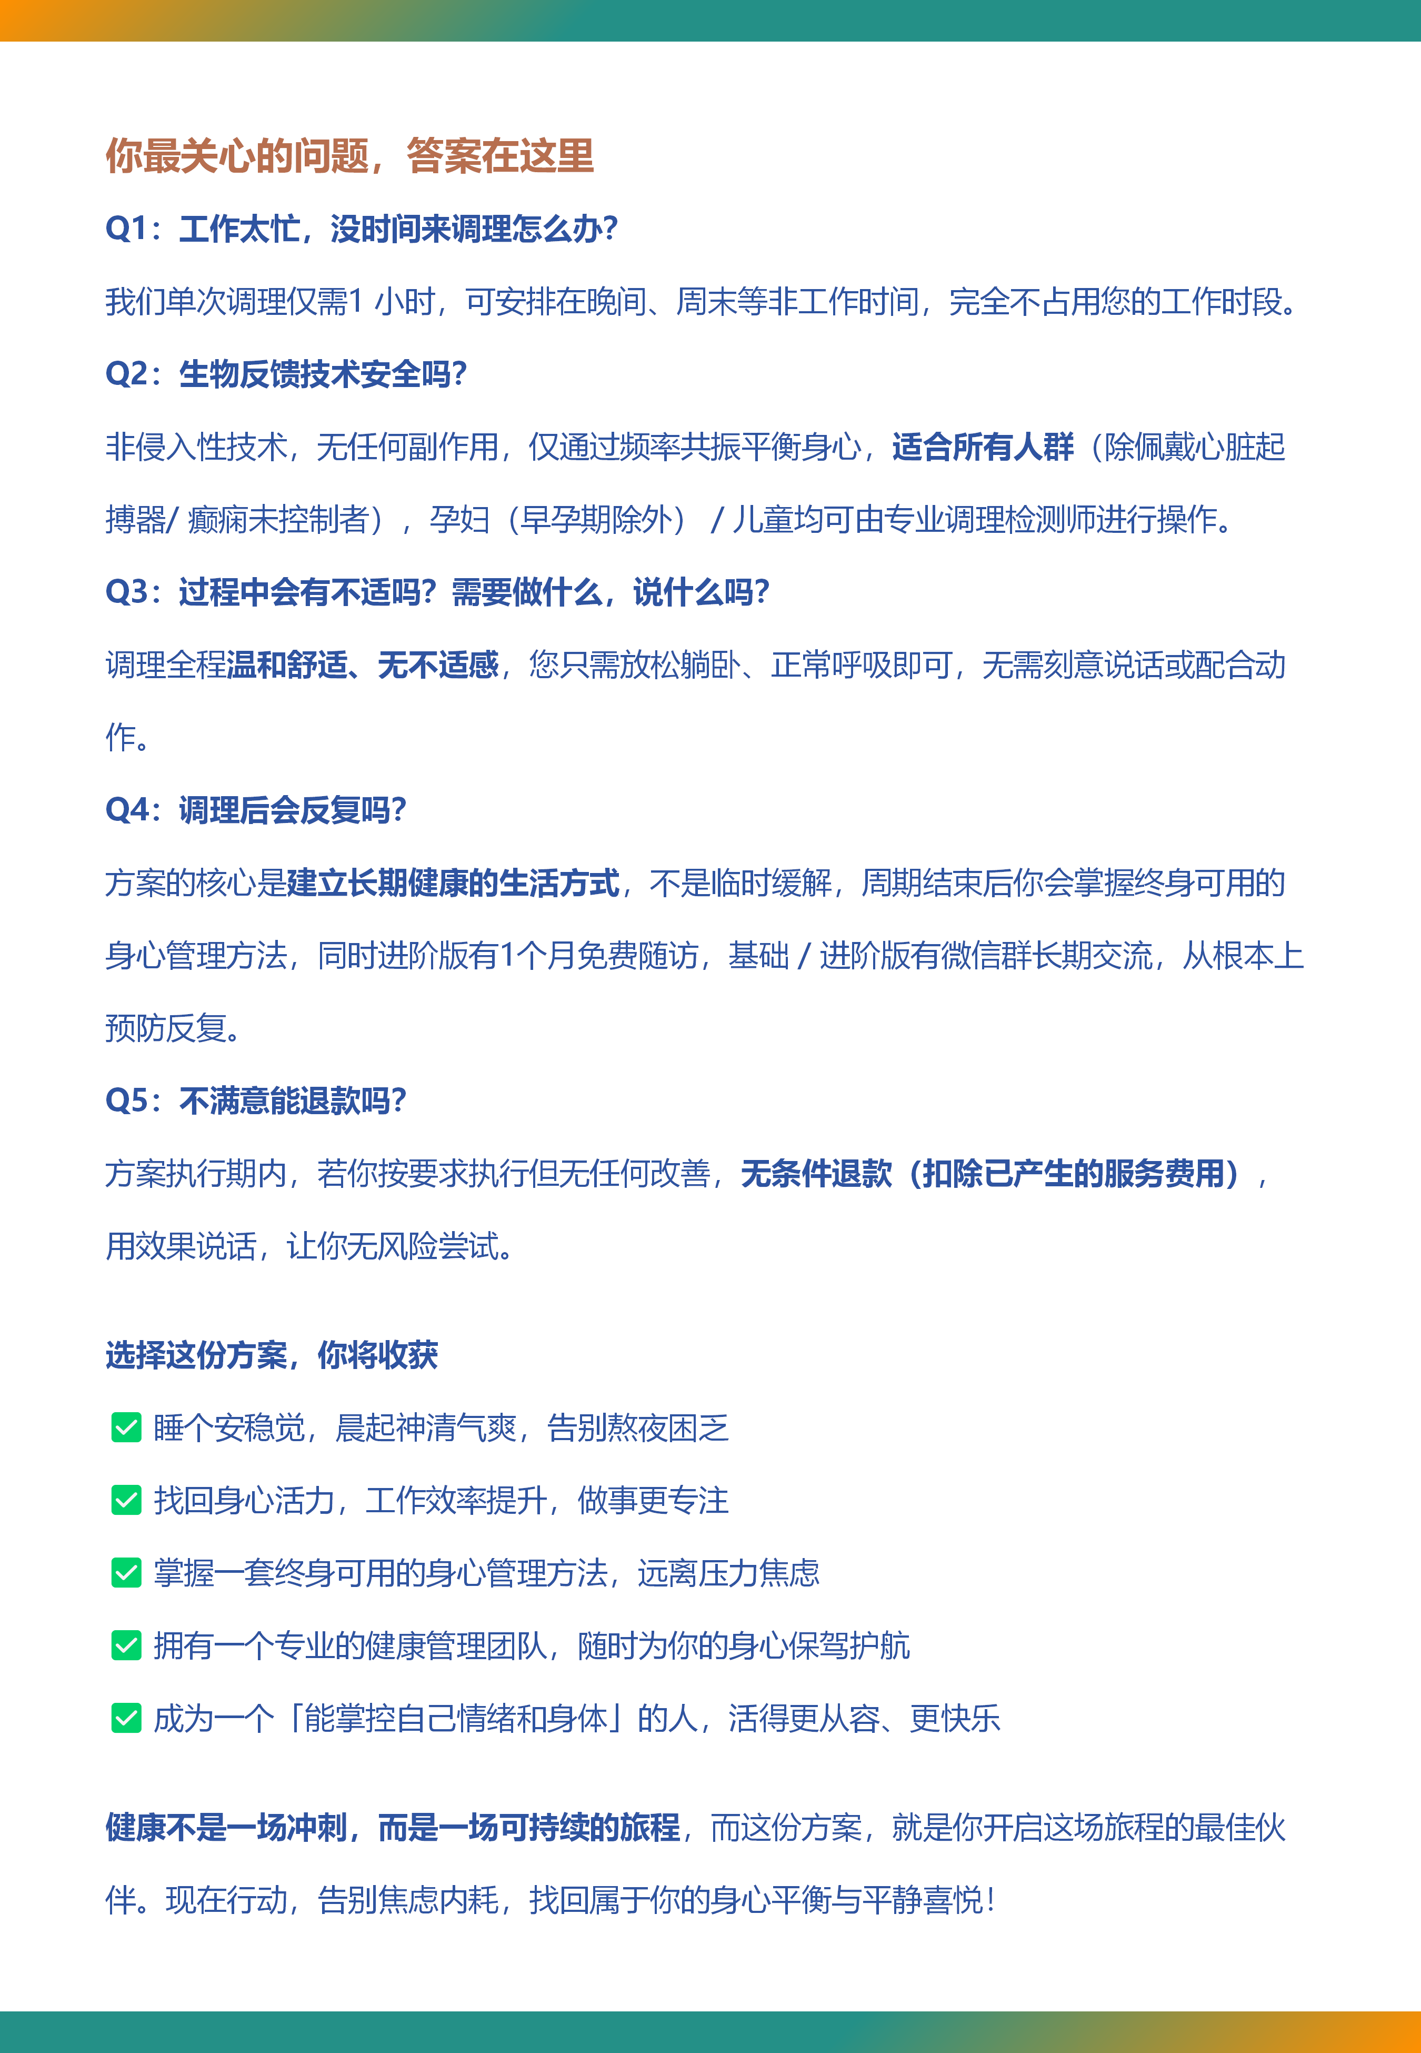

封底4
